Cifras Clave


Llegadas internacionales de turistas no residentes (#) | Datos hoteleros del DMQ |  |  |  |  |  |  | Estadía promedio en ciudad del turismo de recreación en estancia corta y media (1 a 15 días)
 | Tasa de ocupación hotelera (TOH) - (%) |  | Estancia media hotelera DMQ (noches) | Capacidad HABITACIONES total en el DMQ | Capacidad PLAZAS total en el DMQ | Capacidad Habitaciones 5 * y 4 * | Capacidad Plazas 5* y 4 * | Estancia ciudad (días) | Gasto medio diario (USD) | Gasto medio turista (USD)
2015 | 2015 |  | 2015 |  |  |  |  | agosto 2015 | agosto 2015 | agosto 2015
712,877 | 52.65 |  | 1.59 |  |  |  |  | 5.92 | 75.00 | 446.00
 |  |  |  |  |  |  |  |  |  |  | https://servicios.turismo.gob.ec/index.php/turismo-cifras/2018-09-19-17-01-51/movimientos-internacionales
2016 | 2016 |  | 2016 |  |  | 2016 | 2016 | diciembre 2016 | diciembre 2016 | diciembre 2016
627,626 | 46.51 |  | 1.56 |  |  | 118 | 4,585 | 5.53 | 114.00 | 631.00

2017 | 2017 (e) |  | 2017 (e) |  |  | 2017 | 2017 | enero 2017 (e) | enero 2017 (e) | enero 2017 (e)
652,931 | 46.02 |  | 1.54 |  |  | 60 | 3,605 | 4.87 | 112.99 | 550.09

 | MinTur | Quito Turismo
2018 | 2018 (e) | 2018 (e) | 2018 (e) | 2018 | 2018 | 2018 | 2018 | 2018 (e) | 2018 (e) | 2018 (e)
692,492 | 46.43 | 50.20 | 1.58 | 13,776 | 28,458 | 65 | 3,732 | 5.84 | 118.15 | 690.00

2019 (e) |  | 2019 (e) | 2019 (e) | 2019 (e) | 2019 (e) | 2019 (e) | 2019 (e) | 2019 (e) | 2019 (e) | 2019 (e)
684,390 |  | 51.01 | 1.57 | 14,569 | 30,757 | 65 | 3,732 | 5.92 | 101.83 | 596.62

(e).- | Estimado

 |  |  |  |  |  |  |  |  |  |  |  | -9635
 |  |  |  |  |  |  |  |  |  |  |  | -9635

Sugeridos-estancia-gasto
 | Estancia ciudad (días)
junio 2012 | 5.87
junio 2013 | 5.38
agosto 2014 | 7.45
agosto 2015 | 5.92
diciembre 2016 | 5.53
enero 2017 (e) | 4.87
2018 (e) | 5.84
2019 (e) | 5.92
Estadía promedio en ciudad del turismo de recreación en estancia corta y media (1 a 15 días)
Estadía promedio en ciudad del turismo de recreación en estancia corta y media (1 a 15 días)
Tramo de estadía | junio 2012 | junio 2013 | agosto 2014 | agosto 2015 | diciembre 2016 | enero 2017 (e) | 2018 (e) | 2019 (e)
Estancia ciudad (días) | 5.87 | 5.38 | 7.45 | 5.92 | 5.53 | 4.87 | 5.84 | 5.92
Gasto medio turista (USD) | 537.00 | 572.00 | 666.00 | 446.00 | 631.00 | 550.09 | 690.00 | 596.62
Gasto medio diario (USD) | 91.00 | 106.00 | 89.00 | 75.00 | 114.00 | 112.99 | 118.15 | 101.83
 |  | -8% | 38% | -21% | -7% | -12% | 20% | 1%
 |  | 7% | 16% | -33% | 41% | -13% | 25% | -14%
 |  | 16% | -16% | -16% | 52% | -1% | 5% | -14%
 | Demanda del gasto... boletin 2012_luneso_01_12 final_REVISADO.docx | 1EMQT Caracterización del turismo receptor sep 2013 editado.docx | Caracterización del turismo 2014 version final.docx | Caracterización turista_NR_UIO_N_5_Ago_2015.docx | Caracterización del turismo receptor en el DMQ, N° 6 Dic. 2016 P. 16 |  | Estimación | Estimación
 | Gasto medio turista (USD)
junio 2012 | 537.00
junio 2013 | 572.00
agosto 2014 | 666.00
agosto 2015 | 446.00
diciembre 2016 | 631.00
enero 2017 (e) | 550.09
2018 (e) | 690.00
2019 (e) | 596.62
Notas: |  |  |  |  | Archivo: Perfil turista no residente Quito 2016 final.docx | Investigación de EGM realizada en enero 2017 (a 500 turistas)
Datos sugeridos “estancia y gasto recomendados” (sugeridos).- han sido calculados agregando la estancia corta e intermedia (1 a 15 días) de los turistas que visitan Quito por el motivo ocio, recreo y vacaciones, que representan mejor, la masa crítica de turistas que visitan la ciudad.
 |  |  |  |  |  |  |  |  |  | https://servicios.turismo.gob.ec/index.php/turismo-cifras/2018-09-19-17-01-51/movimientos-internacionales
El dato de gasto excluye pasajes aéreos |  |  |  |  |  |  |  |  | 64208
Datos investigados en mes de alta ocupación (una vez al año)

 |  |  |  |  |  | (1.05) | 4.87

 |  |  |  |  |  | -17.8%
 | Gasto medio diario (USD)
junio 2012 | 91.00
junio 2013 | 106.00
agosto 2014 | 89.00
agosto 2015 | 75.00
diciembre 2016 | 114.00
enero 2017 (e) | 112.99
2018 (e) | 118.15
2019 (e) | 101.83

 |  |  |  |  |  |  |  |  |  |  | -9635
 |  |  |  |  |  |  |  |  |  |  | -9635

Llegadas
Llegadas de Turistas al DMQ (mensual)
 | 2020 (e) | 2019 (e) | 2018 | 2017 | 2016 | 2013 | 2012
 | 57,800 | 52,978 | 53,007 | 50,621 | 52,833
 | 50,237 | 51,944 | 52,567 | 47,440 | 51,438
 | 22,206 | 54,670 | 58,154 | 53,030 | 54,420
 | 55,443 | 53,311 | 47,644 | 50,212 | 40,983
 | 56,152 | 53,992 | 53,921 | 47,035 | 46,162
 | 73,562 | 70,733 | 70,620 | 65,878 | 61,277
 | 79,995 | 76,918 | 72,893 | 70,150 | 66,352
 | 59,707 | 57,411 | 54,375 | 51,198 | 47,805
 | 54,918 | 52,806 | 50,018 | 45,357 | 40,169
 | 44,123 | 42,426 | 53,057 | 49,733 | 53,831
 | 55,113 | 52,993 | 54,720 | 52,215 | 48,311
 | 66,776 | 64,208 | 71,516 | 70,062 | 64,045
Llegadas internacionales de turistas no residentes (#)
 |  |  |  |  | 4% | 4%
Período | 2015 | 2016 | 2017 | 2018 | 2019 (e) | 2020 (e) | Metas Mi Ciudad 2020 | Cumplimiento MC |  | Fuente datos 2020 | Variación # turistas mes 2019-2020 (e) | Variación % mes 2019-2020 (e) | Variación acumulada % 2019-2020 (e)
Llegadas de Turistas al DMQ (mensual)
ene | 58,224 | 52,833 | 50,621 | 53,007 | 52,978 | 57,800 | 500 | 4,822 | 4,822 | https://servicios.turismo.gob.ec/index.php/turismo-cifras/2018-09-19-17-01-51/movimientos-internacionales | 4,822 | 9.1%
feb | 53,321 | 51,438 | 47,440 | 52,567 | 51,944 | 50,237 | 1,000 | -1,707 | 0 | https://servicios.turismo.gob.ec/index.php/turismo-cifras/2018-09-19-17-01-51/movimientos-internacionales | -1,707 | -3.3% | 3.0%
mar | 59,393 | 54,420 | 53,030 | 58,154 | 54,670 | 22,206 | 1,000 | -32,464 | 0 | https://servicios.turismo.gob.ec/index.php/turismo-cifras/2018-09-19-17-01-51/movimientos-internacionales | -32,464 | -59.4% | -18.4%
abr | 53,854 | 40,983 | 50,212 | 47,644 | 53,311 | 55,443 | 1,000 | 2,132 | 2,132 |  | 2,132 | 4.0% | -12.8%
may | 56,638 | 46,162 | 47,035 | 53,921 | 53,992 | 56,152 | 500 | 2,160 | 2,160 |  | 2,160 | 4.0% | -9.4%
jun | 67,138 | 61,277 | 65,878 | 70,620 | 70,733 | 73,562 | 1,000 | 2,829 | 2,829 |  | 2,829 | 4.0% | -6.6%
jul | 73,006 | 66,352 | 70,150 | 72,893 | 76,918 | 79,995 | 1,000 | 3,077 | 3,077 |  | 3,077 | 4.0% | -4.6%
ago | 52,994 | 47,805 | 51,198 | 54,375 | 57,411 | 59,707 | 1,000 | 2,296 | 2,296 |  | 2,296 | 4.0% | -3.6%
sep | 51,643 | 40,169 | 45,357 | 50,018 | 52,806 | 54,918 | 500 | 2,112 | 2,112 |  | 2,112 | 4.0% | -2.8%
oct | 56,449 | 53,831 | 49,733 | 53,057 | 42,426 | 44,123 | 500 | 1,697 | 1,697 |  | 1,697 | 4.0% | -2.3%
nov | 61,342 | 48,311 | 52,215 | 54,720 | 52,993 | 55,113 | 1,000 | 2,120 | 2,120 |  | 2,120 | 4.0% | -1.8% |  | Jul-19
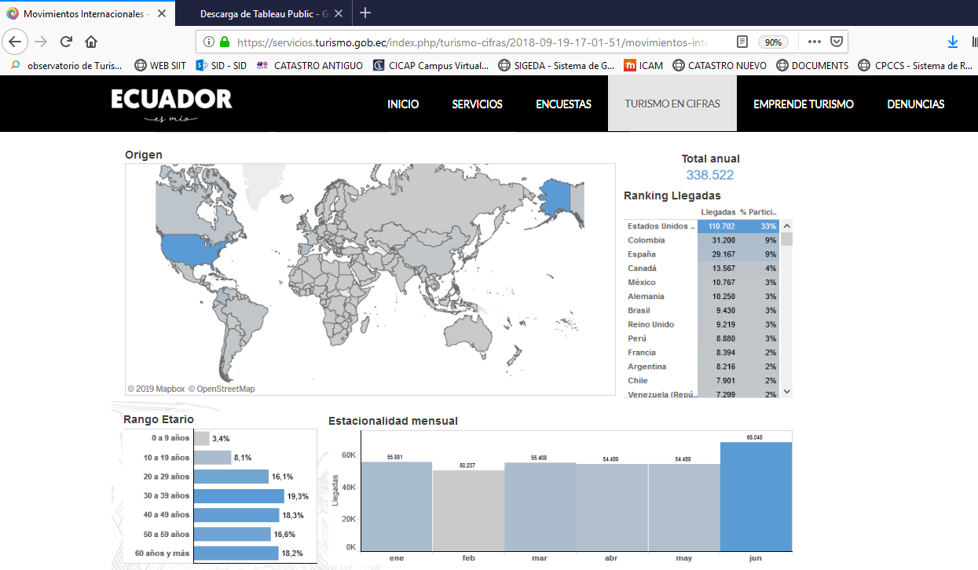
dic | 68,875 | 64,045 | 70,062 | 71,516 | 64,208 | 66,776 | 1,000 | 2,568 | 2,568 |  | 2,568 | 4.0% | -1.2%
Total anual | 712,877 | 627,626 | 652,931 | 692,492 | 684,390 | 676,033 | 10,000 | -8,357 | 25,814 |  | -8,357 | -1.2% | -1.2%
ene-dic | 712,877 | 627,626 | 652,931 | 692,492 | 684,390 | 676,033 | 694,390 | 66,055 | 15,814
 |  |  |  |  |  | Datos del Mintur: El dato hace mención a las llegadas de Visitantes internacionales no residentes en EC por nacionalidad
Tasas de variación interanual |  | Fuente: Migración / Mintur |  |  | Estimado | Estimado | Datos hasta abril 2019 recopilados en Migración del puerto de entrada a Quito: Aeropuerto Mariscal Sucre
Total anual | 1.4% | -12.0% | 4.0% | 6.1% | -1.2% | -1.2%
Datos de llegadas de enero a diciembre 2019: 684,390 visitantes no residentes
En el mes de enero 2020 hubo un +9,1% respecto al mismo mes en 2019.
En el mes de febrero 2020 hubo un -3,3 % respecto al mismo mes en 2019.
En el mes de marzo 2020 hubo un -59,4 % respecto al mismo mes en 2019.
En el acumulado de ENE-MAR 2020 se incrementó en un -18,4% respecto al mismo período en 2019
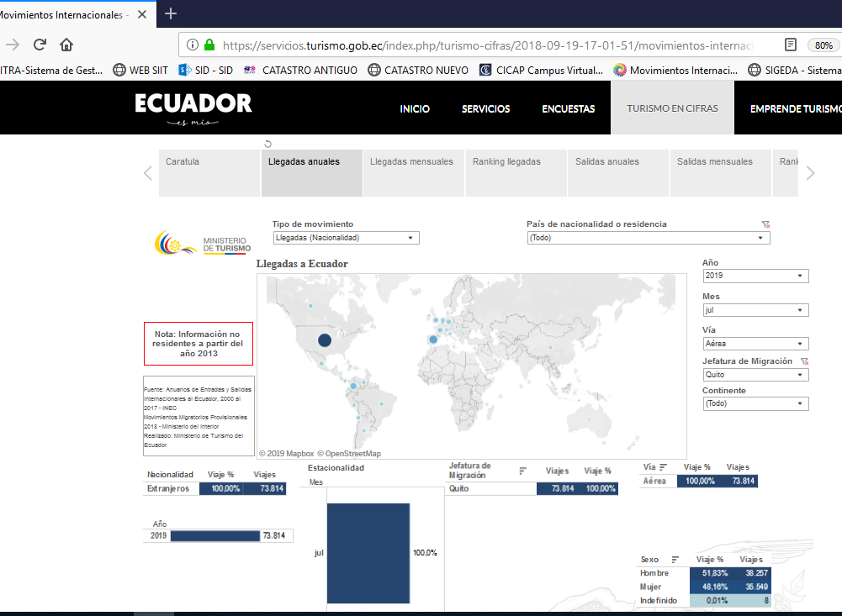
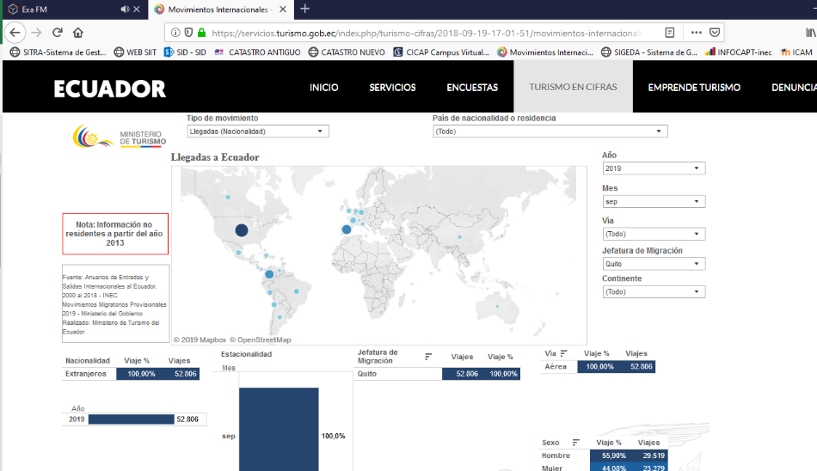
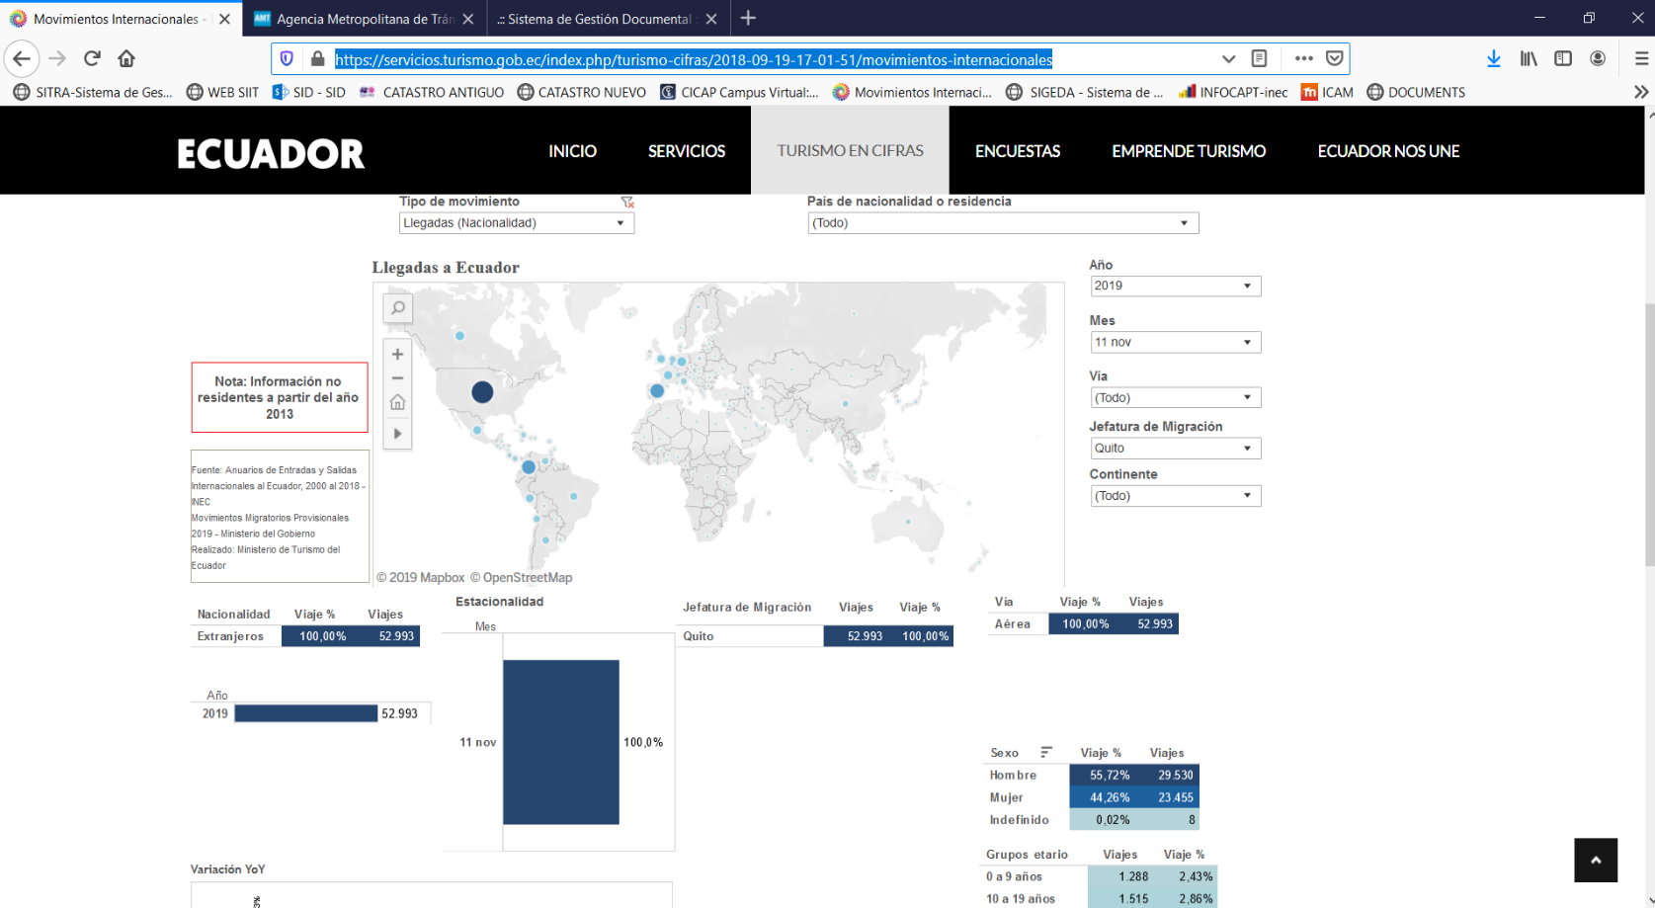
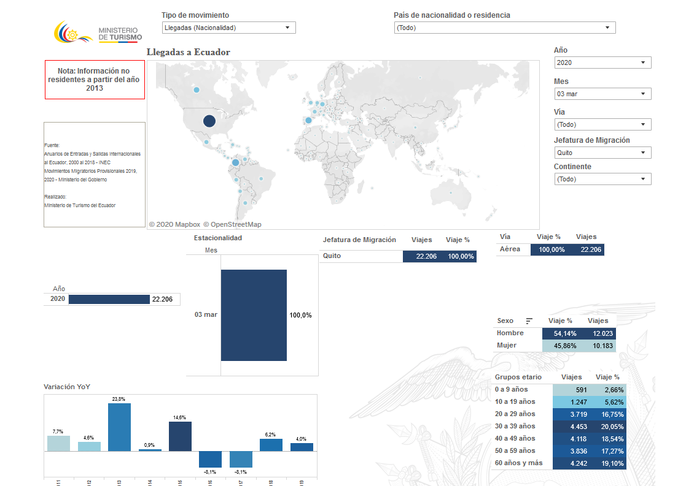
ene-dic | 1.4% | -12.0% | 4.0% | 6.1% | -1.2% | -1.2%
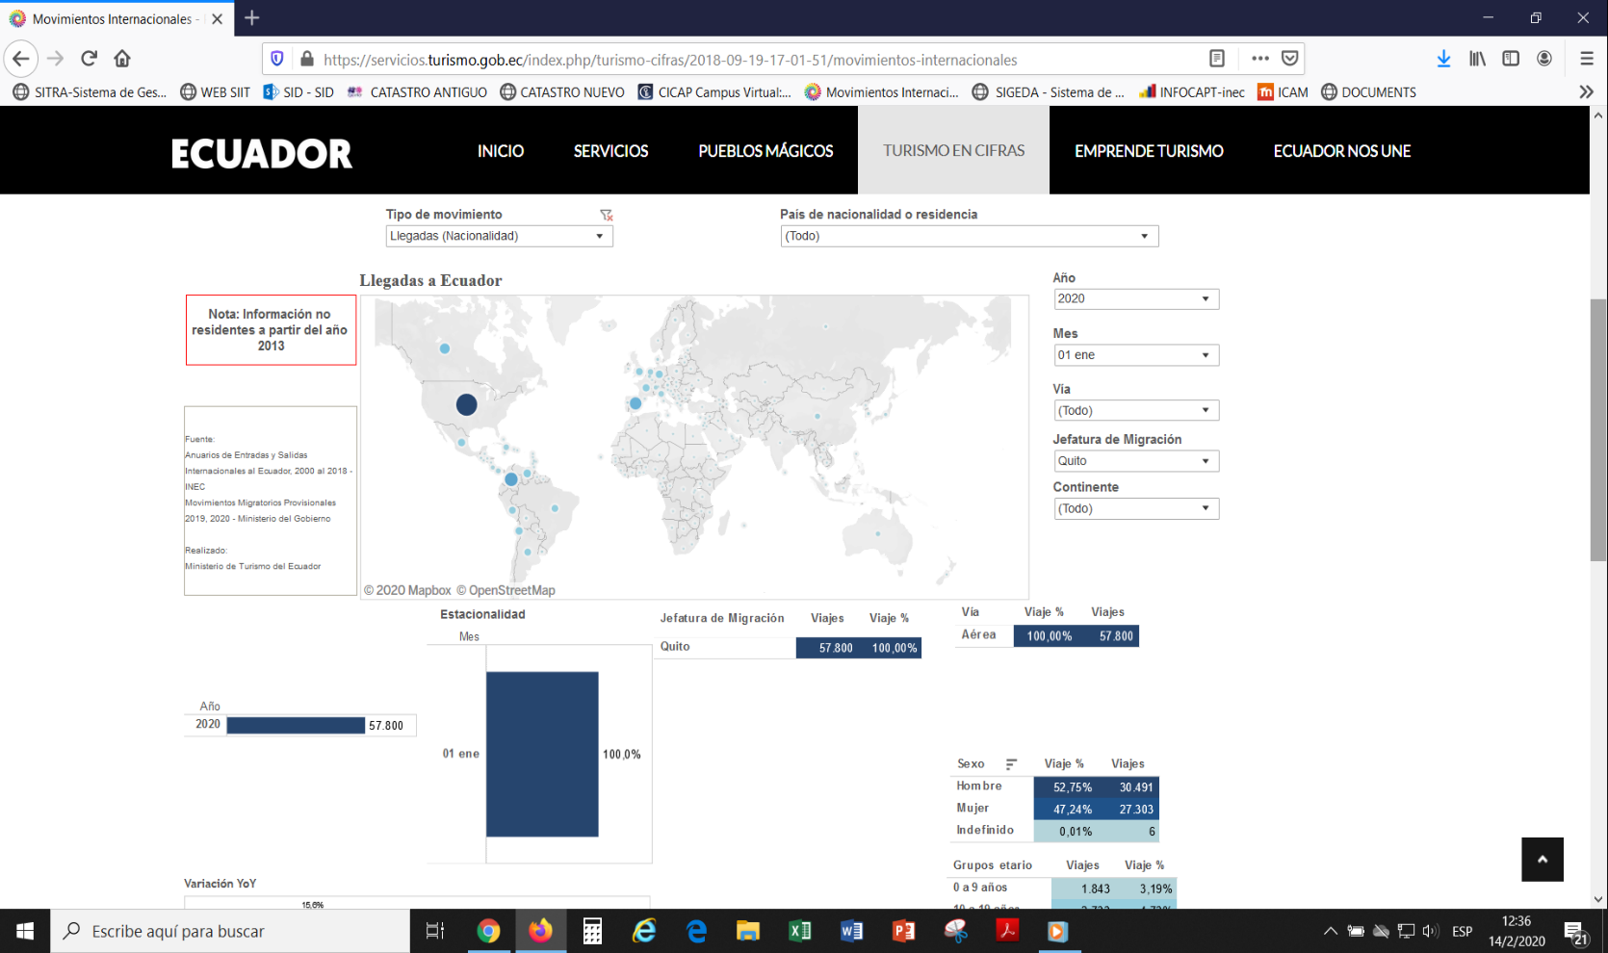
Clave |  |  | META MC: 650,000 | META MC 2018: 670,000 | META MC 2019: 705,000 | META MC 2020: 715.000
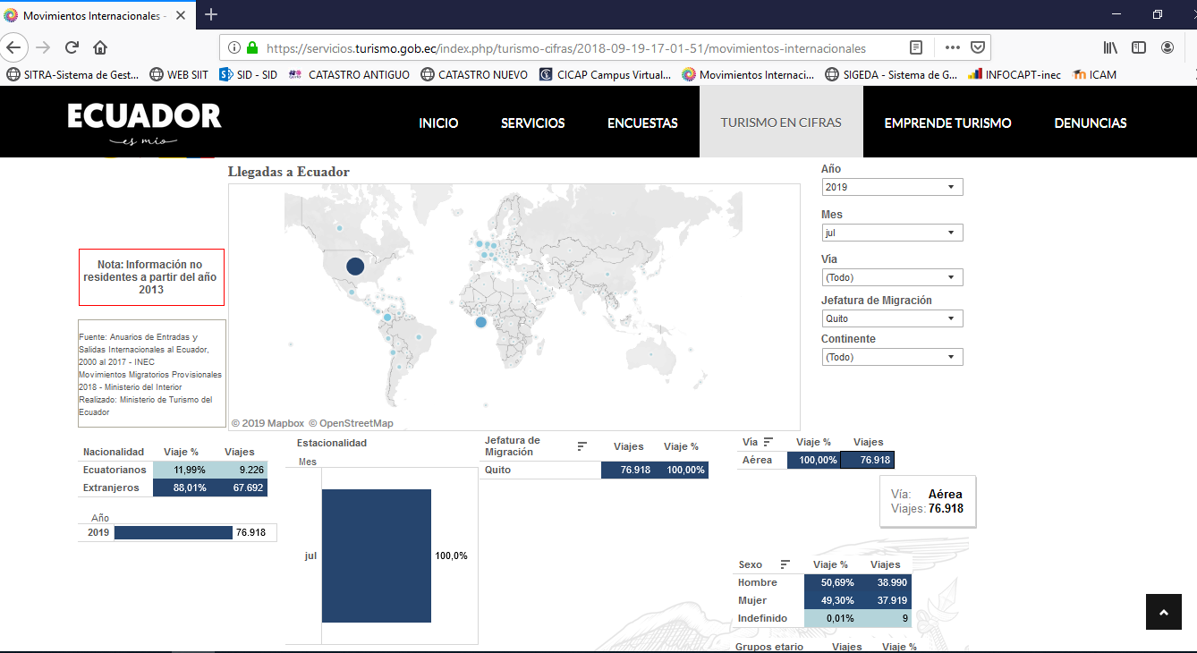
Periodo | 2014-2015 | 2015-2016 | 2016-2017 | 2017-2018 | 2018-2019 | 2019-2020
ene-dic | 9,831 | (85,251) | 25,305 | 39,561 | (8,102) | (8,357)
anual | 9,862 | (85,251) | 25,305 | 39,561 | (8,102) | (8,357)

 | 2015 AGOSTO | 2016 DIC | 2017 ENE | 2018 (e) | 2019 (e) | 2020
 | 67.2% | 67.4% | 67.4% | 67.4% | 67.4% | 67.4%
 | 10.2% | 11.6% | 11.6% | 11.6% | 11.6% | 11.6%
 | 0.2% | 0.3% | 0.3% | 0.3% | 0.3% | 0.3%
 |  | 86.1% | 86.1% | 86.0% | 86.0% | 86.0%
 | 479,053 | 423,208 | 440,271 | 466,947 | 461,484 | 455,849 | CHQ
 | 27.1% | -11.7% | 4.0% | 6.1% | -1.2% | -1.2%
Variación de llegadas
 | 72,713 | 72,867 | 75,805 | 80,398 | 79,458 | 80,398 | La Mariscal
 | 10.0% | 0.2% | 4.0% | 6.1% | -1.2% | 1.2%
 | 1,426 | 1,883 | 1,959 | 2,077 | 2,053 | 2,077 | Noroccidente
 | -32.4% | 32.1% | 4.0% | 6.1% | -1.2% | 1.2%
 |  | 540,342 | 562,128 | 595,543 | 588,575 | 595,543 | Mitad del Mundo

 |  |  | 4.0% | 5.9% | -1.2% | 1.2%
Fuente: Sistema Institucional de Indicadores Turísticos - 2016-2017-2018-2019
En 2018 llegaron 692,492 turistas, es decir un +6,1% respecto al año 2017.
En 2017 llegaron 652,899 turistas, es decir un +4% respecto al año 2016.
En 2016 llegaron 627,626 visitantes no residentes, es decir, menos -12% en relación al 2015 (712,877).
El número de turistas que visita la ciudad ha tenido un incremento y recuperación constante durante la última década, con una variación de crecimiento anual promedio del 5%. 2007-2018
 | 2015-2014 | 2016-2015 | 2017-2016 | 2108-2017 | 2109-2018 | 2109-2020
 | 102,237.30 | (55,845.13) | 17,063.16 | 26,675.98 | (5,463.18) | (5,635.18) |  |  |  |  |  |  |  |  |  | JULIO al 23ago2019 - x residencia |  | Nacionalidad
 |  | -55% | 37% | 58% | -12% | -12%

Histórico de Llegadas internacionales de turistas no residentes al DMQ (#)
 | Llegadas internacionales de turistas no residentes (#) |  | Tasas de variación interanual
2015 | 712,877 | 1 | 1.4%
2016 | 627,626 | 2 | -12.0%
2017 | 652,931 | 3 | 4.0%
2018 | 692,492 | 4 | 6.1%
2019 (e) | 684,390 | 5 | -1.2%
2020 (e) | 676,033 | 6 | -1.2%
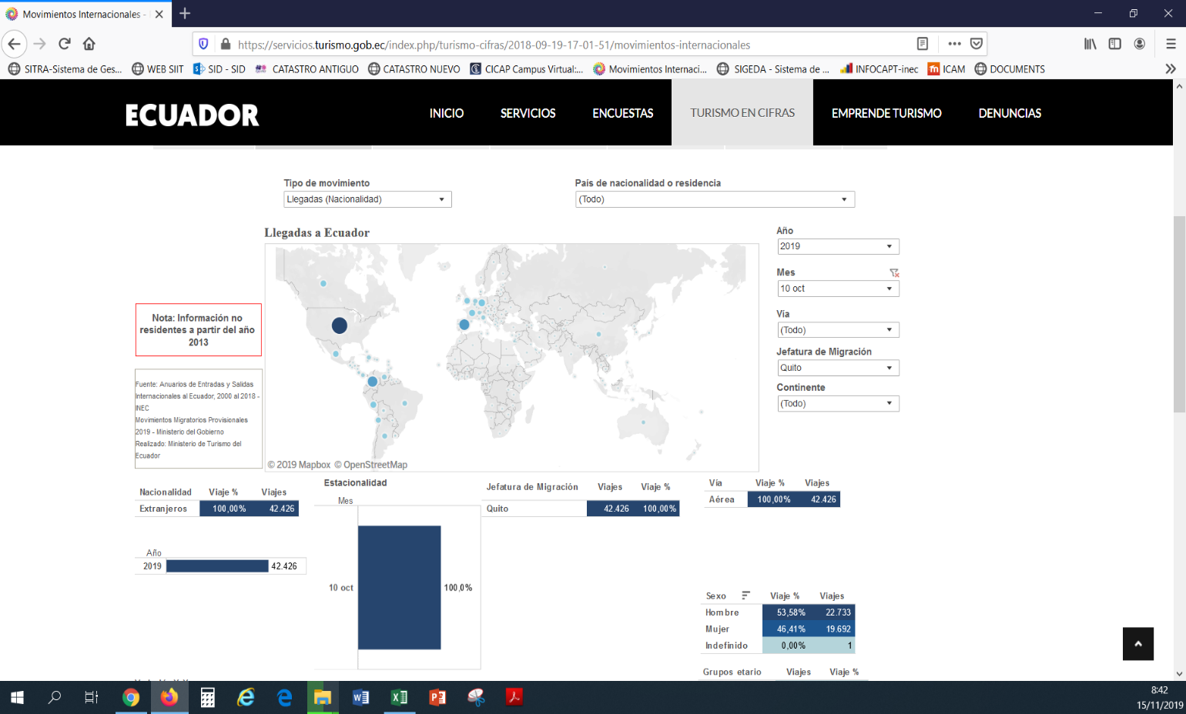
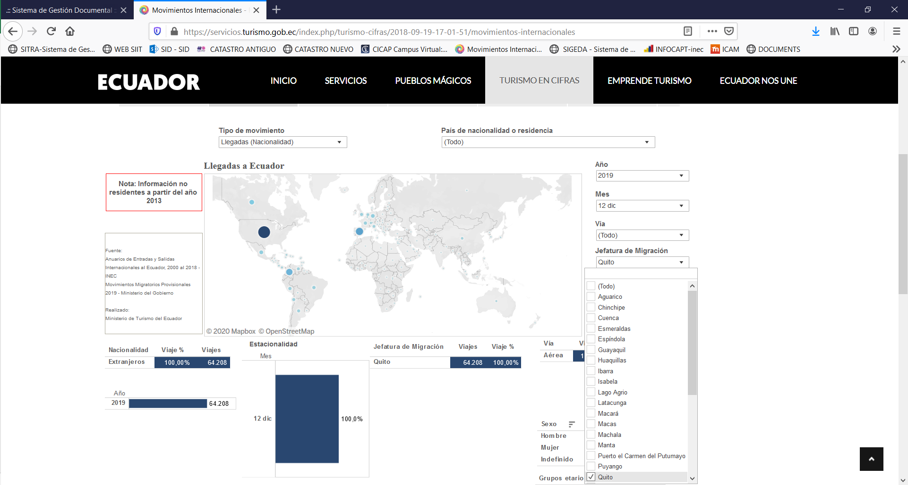
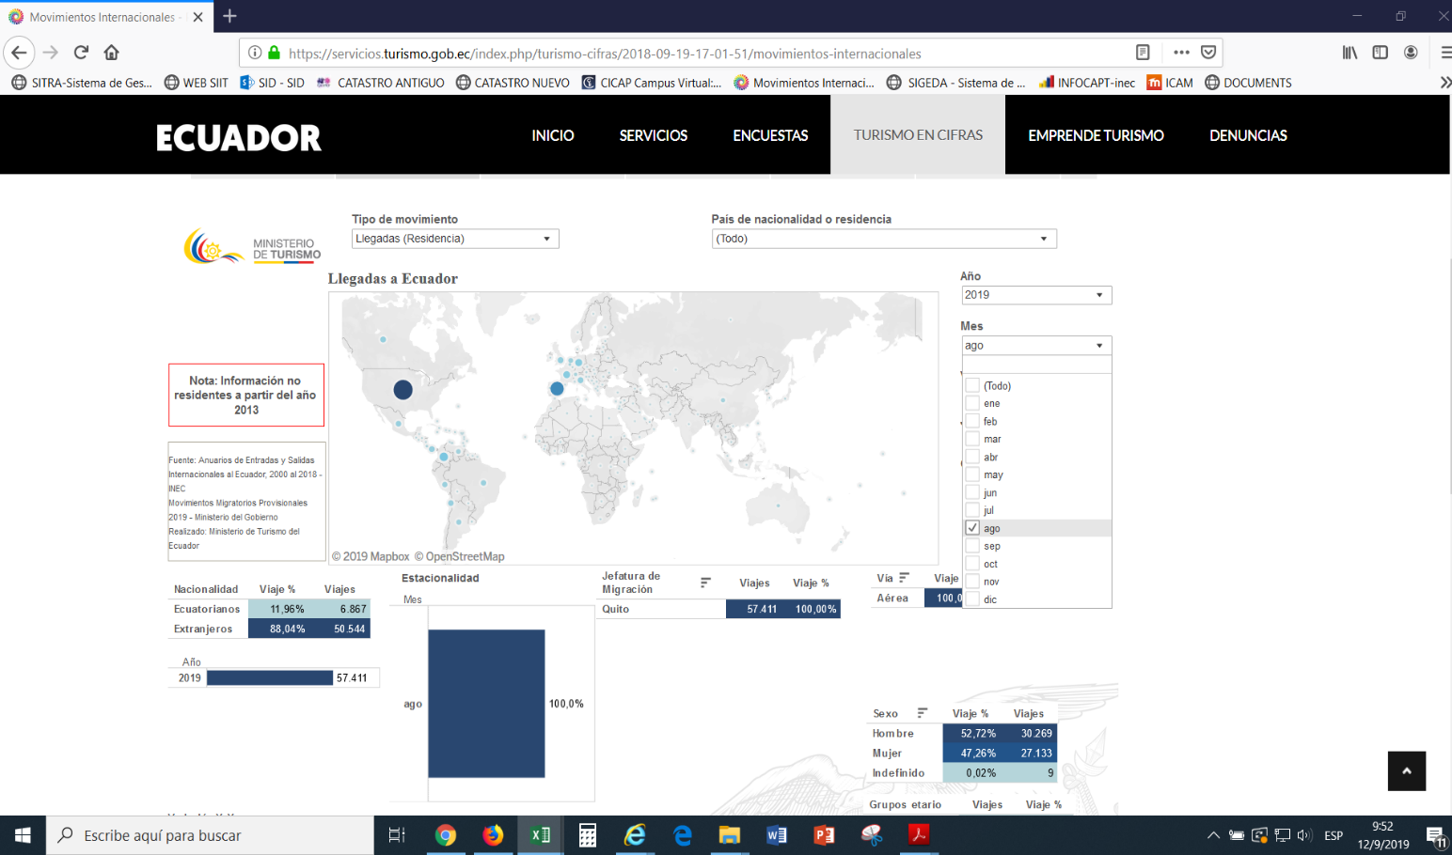
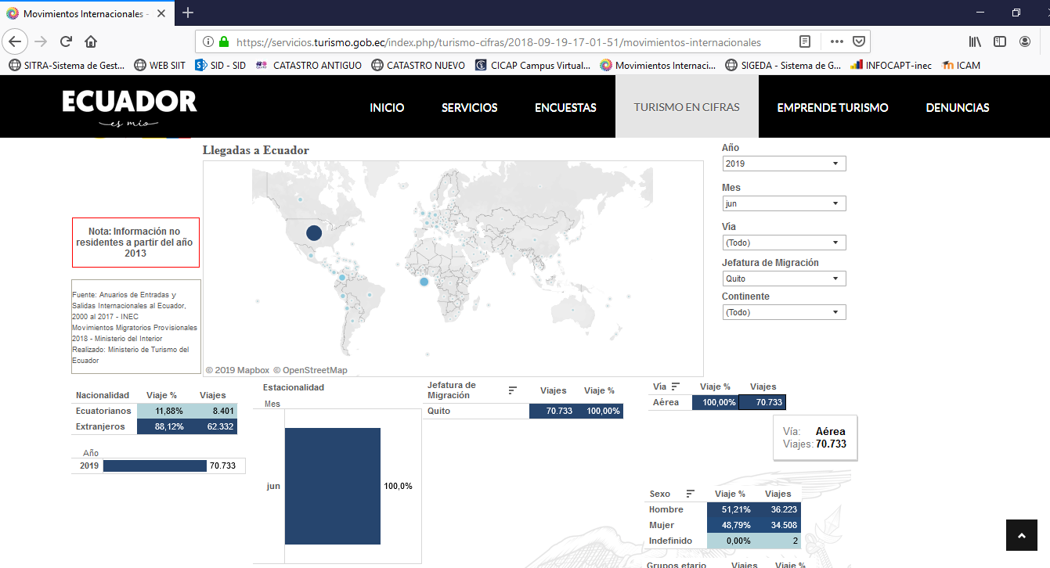

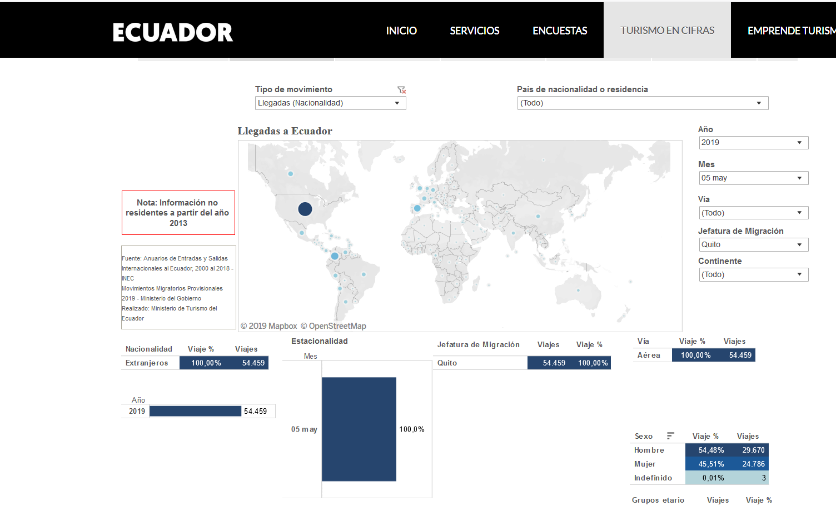

 |  |  |  |  |  |  |  |  |  |  |  |  |  |  |  |  |  |  | Feb-20
 |  |  |  |  |  |  |  |  |  |  |  |  |  |  |  |  | Residencia
 |  |  |  |  |  |  |  |  |  |  |  |  |  |  |  |  |  | Nacionalidad
 |  |  |  |  |  |  |  |  |  |  |  |  |  | JUNIO al 23ago2019 - x residencia

 |  |  |  |  |  |  |  |  |  |  |  |  |  |  |  | MAYO al 23ago2019

Llegadas x nacionalidad
Llegadas internacionales
Turistas no residentes
País | 2019 |  |  |  | 2014 | 2015 | 2016 | 2017 | 2018 | Estimado anual 2019 | Participación 2019 (e) | Variación 2017-2018 | Variación 2018-2019

Principales mercados emisores UIO - participación -
Ecuador | 22%
Estados Unidos | 22%
Colombia | 8%
España | 5%
Alemania | 3%
Canadá | 3%
Perú | 2%
Reino Unido | 3%
Brasil | 2%
Países Bajo (Holanda) | 2%
Variación 2018-2019
Ecuador | -0.03%
Estados Unidos | -0.99%
Colombia | -1.50%
España | -1.46%
Alemania | 0.89%
Canadá | 0.19%
Perú | -4.90%
Reino Unido | 0.74%
Argentina | -4.24%
Francia | 2.74%
Venezuela | -9.25%
Brasil | 15.73%
Países Bajo (Holanda) | 1.58%
de nacionalidad | ene | feb | mar | abr | ene-dic | ene-dic | ene-dic | ene-dic | ene-dic | MAY2018-ABR2019
Ecuador | 10,824 | 11,688 | 9,676 | 8,788 | 53,856 | 66,866 | 82,435 | 137,136 | 151,725 | 151,683 | 22% | 10.64% | -0.03%
Estados Unidos | 11,535 | 10,029 | 13,852 | 10,247 | 147,130 | 163,844 | 163,848 | 142,206 | 148,742 | 147,271 | 22% | 4.60% | -0.99%
Colombia | 4,089 | 3,965 | 4,027 | 4,474 | 71,422 | 56,888 | 55,160 | 55,285 | 55,306 | 54,476 | 8% | 0.04% | -1.50%
España | 1,985 | 2,280 | 2,141 | 2,248 | 42,131 | 43,761 | 39,173 | 27,665 | 32,785 | 32,305 | 5% | 18.51% | -1.46%
México | 1,454 | 1,596 | 1,930 | 2,053 | 18,132 | 17,164 | 16,327 | 17,157 | 20,593 | 21,899 | 3% | 20.03% | 6.34%
Alemania | 1,437 | 1,736 | 1,752 | 1,612 | 19,222 | 18,564 | 17,707 | 18,063 | 20,411 | 20,592 | 3% | 13.00% | 0.89%
Canadá | 2,035 | 2,191 | 2,327 | 1,596 | 20,848 | 21,657 | 19,550 | 18,293 | 19,901 | 19,938 | 3% | 8.79% | 0.19%
Perú | 1,128 | 1,306 | 1,156 | 1,277 | 19,702 | 14,459 | 12,837 | 15,666 | 17,438 | 16,584 | 2% | 11.31% | -4.90%
Reino Unido | 1,244 | 1,234 | 1,311 | 1,662 | 17,323 | 17,579 | 17,658 | 15,822 | 17,351 | 17,479 | 3% | 9.66% | 0.74%
Argentina | 1,355 | 948 | 998 | 1,768 | 20,706 | 24,218 | 18,028 | 16,022 | 15,199 | 14,555 | 2% | -5.14% | -4.24%
Francia | 1,067 | 1,374 | 865 | 1,271 | 13,683 | 14,049 | 13,355 | 13,796 | 15,163 | 15,579 | 2% | 9.91% | 2.74%
Venezuela | 839 | 615 | 713 | 970 | 90,182 | 51,393 | 28,609 | 23,273 | 14,994 | 13,607 | 2% | -35.57% | -9.25%
Brasil | 2,040 | 1,025 | 1,254 | 1,827 | 13,708 | 12,935 | 10,623 | 11,976 | 13,056 | 15,110 | 2% | 9.02% | 15.73%
Países Bajo (Holanda) | 981 | 895 | 974 | 1,041 | 11,516 | 11,690 | 12,857 | 11,345 | 12,734 | 12,935 | 2% | 12.24% | 1.58%
República Popular China | 840 | 981 | 1,154 | 849 | 8,868 | 9,861 | 11,862 | 13,392 | 12,239 | 11,891 | 2% | -8.61% | -2.84%
Chile | 1,003 | 1,204 | 853 | 1,299 | 12,888 | 10,986 | 10,050 | 10,954 | 11,697 | 11,647 | 2% | 6.78% | -0.43%
Panamá | 840 | 828 | 1,084 | 812 | 5,851 | 6,147 | 9,562 | 9,196 | 9,614 | 10,292 | 2% | 4.55% | 7.05%
Italia | 645 | 546 | 565 | 674 | 8,166 | 8,108 | 7,532 | 7,744 | 8,075 | 8,167 | 1% | 4.27% | 1.14%
Suiza | 500 | 462 | 398 | 546 | 6,466 | 6,526 | 6,687 | 6,288 | 6,835 | 6,698 | 1% | 8.70% | -2.00%
Australia | 571 | 364 | 471 | 623 | 7,975 | 7,611 | 7,012 | 6,640 | 6,829 | 6,856 | 1% | 2.85% | 0.40%
MERCADOS PRIORITARIOS TRADE uio - participacion 2018 -
Ecuador | 22%
Estados Unidos | 22%
Colombia | 8%
España | 5%
Alemania | 3%
Canadá | 3%
Perú | 2%
Reino Unido | 3%
Francia | 2%
Venezuela | 2%
Brasil | 2%
Países Bajo (Holanda) | 2%
Italia | 1%
Australia | 1%
Uruguay | 0%
Costa Rica | 495 | 377 | 451 | 422 | 3,504 | 2,861 | 2,679 | 5,841 | 5,653 | 5,620 | 1% | -3.22% | -0.58%
Bélgica | 216 | 230 | 215 | 326 | 3,516 | 3,371 | 3,446 | 3,323 | 3,935 | 3,996 | 1% | 18.42% | 1.55%
Japón | 227 | 338 | 267 | 344 | 3,068 | 3,105 | 2,782 | 3,108 | 3,697 | 3,659 | 1% | 18.95% | -1.03%
Cuba | 305 | 219 | 261 | 226 | 28,479 | 57,842 | 7,631 | 3,813 | 3,574 | 3,468 | 1% | -6.27% | -2.97%
Bolivia | 204 | 244 | 216 | 192 | 2,955 | 2,821 | 2,698 | 3,162 | 3,040 | 3,015 | 0% | -3.86% | -0.82%
Dinamarca | 229 | 408 | 247 | 255 | 1,905 | 1,735 | 1,901 | 2,120 | 2,473 | 2,542 | 0% | 16.65% | 2.79%
Israel | 127 | 102 | 181 | 326 | 2,154 | 2,188 | 2,101 | 1,775 | 2,407 | 2,432 | 0% | 35.61% | 1.04%
Rusia | 262 | 212 | 207 | 218 | 2,560 | 2,173 | 2,070 | 2,361 | 2,378 | 2,438 | 0% | 0.72% | 2.52%
Uruguay | 191 | 196 | 245 | 262 | 1,968 | 1,999 | 1,852 | 2,283 | 2,374 | 2,545 | 0% | 3.99% | 7.20%
Austria | 195 | 254 | 168 | 170 | 2,210 | 2,066 | 1,672 | 1,925 | 2,190 | 2,284 | 0% | 13.77% | 4.29%
Suecia | 248 | 226 | 182 | 104 | 2,587 | 2,699 | 2,332 | 2,094 | 2,055 | 2,089 | 0% | -1.86% | 1.65%
Otros | 3,865 | 3,871 | 4,528 | 4,834 | 38,334 | 45,711 | 35,590 | 43,207 | 48,029 | 40,738 | 6% | 11.16% | -15.18%
Total | 52,976 | 51,944 | 54,669 | 53,316 | 703,015 | 712,877 | 627,626 | 652,931 | 692,492 | 684,390 |  | 6.1% | -1.2%
Variación | 0% | -1% | -6% | 12% | 11.8% | 1.4% | -12.0% | 4.0% | 6.1% | -1.2%

 | -2 | 0 | -1 | 5 | 703,015 | 712,877 | 627,626 | 652,931 | 692,492 | 684,390

Total Mercados Prioritarios Trade | 44,054 | 43,272 | 45,164 | 43,045 | 504,625 | 517,126 | 513,250 | 536,941 | 576,587 | 576,253
Variación interanual | 0% | -1% | -8% | 10% | 9.6% | 2.5% | -0.7% | 4.6% | 7.4% | -0.1%
Mercados Prioritarios QT |  |  |  |  | 395,821 | 402,349 | 384,286 | 347,630 | 371,241 | 372,139
Variación interanual | #DIV/0! | #DIV/0! | #DIV/0! | #DIV/0! | #DIV/0! | 1.6% | -4.5% | -9.5% | 6.8% | 0.2%

 |  |  |  |  |  |  |  |  |  | 2020 | 379,582 | 7,443
 |  |  |  |  |  |  |  |  |  | meta + 2% | 2.0%

Datos Aeropuerto AMS
MARISCAL SUCRE INTERNATIONAL AIRPORT
ARRIVING PASSENGERS STATISTICS
COMPARISON 2018 / 2019

ARRIVING 2003

ARRIVING 2017
PASSENGER |  | JAN | FEB | MAR | APRIL | MAY | JUN | JULY | AUG | SEP | OCT | NOV | DEC | AVERAGE | TOTAL
INTERNATIONAL | ajustado 19JUN2018 | 83,463 | 74,071 | 90,026 | 92,096 | 93,596 | 98,801 | 106,597 | 116,007 | 94,361 | 95,563 | 95,832 | 103,702 | 95,343 | 1,144,115
TRANSITO DIRECTO | ajustado 19JUN2018 | 4,624 | 5,197 | 6,725 | 5,704 | 5,599 | 4,889 | 4,647 | 4,047 | 4,286 | 5,410 | 4,756 | 5,233 | 5,093 | 61,117
DOMESTIC* | ajustado 19JUN2018 | 114,740 | 99,942 | 118,558 | 106,528 | 109,519 | 104,030 | 117,847 | 120,681 | 104,295 | 100,926 | 102,365 | 103,932 | 108,614 | 1,303,363
Total 2017 |  | 198,203 | 174,013 | 208,584 | 198,624 | 203,115 | 202,831 | 224,444 | 236,688 | 198,656 | 196,489 | 198,197 | 207,634 | 203,957 | 2,447,478

VARIATION 2017-2016
INTERNATIONAL |  | -8.8% | -17.2% | -1.7% | 16.4% | 14.1% | 6.9% | 5.3% | 8.5% | 9.7% | 3.7% | 7.5% | 10.7% | 4.5% | 4.5%
DOMESTIC |  | 3.3% | -6.9% | 1.3% | 6.8% | 5.7% | -1.8% | 2.0% | 3.5% | -1.2% | -10.2% | -6.8% | -4.4% | -0.8% | -0.8%
TOTAL |  | -2.1% | -11.6% | 0.0% | 11.0% | 9.4% | 2.3% | 3.5% | 5.9% | 3.7% | -3.9% | -0.4% | 2.6% | 1.6% | 1.62%

ARRIVING 2018
PASSENGER |  | JAN | FEB | MAR | APRIL | MAY | JUN | JULY | AUG | SEP | OCT | NOV | DEC | AVERAGE | TOTAL
INTERNATIONAL | ajustado el 13MAY2019 | 90,295 | 85,295 | 96,143 | 90,323 | 97,512 | 106,342 | 114,980 | 120,495 | 104,128 | 101,002 | 102,203 | 108,479 | 101,433 | 1,217,197
TRANSITO DIRECTO | ajustado el 13MAY2019 | 6,833 | 5,621 | 6,993 | 6,802 | 6,570 | 7,751 | 10,119 | 8,318 | 6,192 | 6,621 | 5,537 | 9,289 | 7,221 | 86,646
DOMESTICO | ajustado el 13MAY2019 | 109,076 | 102,625 | 117,488 | 115,321 | 119,411 | 117,791 | 122,909 | 131,271 | 123,118 | 117,449 | 115,572 | 107,076 | 116,592 | 1,399,107
Total 2018 |  | 199,371 | 187,920 | 213,631 | 205,644 | 216,923 | 224,133 | 237,889 | 251,766 | 227,246 | 218,451 | 217,775 | 215,555 | 218,025 | 2,616,304

VARIATION 2018-2017
INTERNATIONAL |  | 8.19% | 15.15% | 6.79% | -1.93% | 4.18% | 7.63% | 7.86% | 3.87% | 10.35% | 5.69% | 6.65% | 4.61% | 6.39% | 6.39%
DOMESTIC |  | -4.94% | 2.68% | -0.90% | 8.25% | 9.03% | 13.23% | 4.30% | 8.78% | 18.05% | 16.37% | 12.90% | 3.03% | 7.35% | 7.35%
TOTAL |  | 0.59% | 7.99% | 2.42% | 3.53% | 6.80% | 10.50% | 5.99% | 6.37% | 14.39% | 11.18% | 9.88% | 3.81% | 6.90% | 6.90%

ARRIVING 2019
PASSENGER |  | JAN | FEB | MAR | APRIL | MAY | JUN | JULY | AUG | SEP | OCT | NOV | DEC | AVERAGE | TOTAL
INTERNATIONAL | ajustado el 14feb2020 | 93,519 | 84,783 | 96,192 | 90,686 | 93,366 | 103,723 | 112,758 | 122,870 | 102,313 | 81,043 | 93,814 | 88,554 | 96,968 | 1,163,621
TRANSITO DIRECTO | ajustado el 14feb2020 | 6,785 | 5,102 | 5,624 | 5,750 | 5,513 | 8,033 | 8,129 | 7,358 | 6,580 | 5,849 | 6,262 | 9,383 | 6,697 | 80,368
DOMESTIC* | ajustado el 14feb2020 | 110,610 | 108,150 | 112,815 | 116,431 | 115,592 | 112,745 | 124,645 | 118,607 | 104,608 | 100,419 | 111,222 | 117,610 | 112,788 | 1,353,454
Total 2019 |  | 204,129 | 192,933 | 209,007 | 207,117 | 208,958 | 216,468 | 237,403 | 241,477 | 206,921 | 181,462 | 205,036 | 206,164 | 209,756 | 2,517,075

VARIATION 2019-2018
INTERNATIONAL |  | 3.57% | -0.60% | 0.05% | 0.40% | -4.25% | -2.46% | -1.93% | 1.97% | -1.74% | -19.76% | -8.21% | -18.37% | -4.40% | -4.40%
DOMESTIC |  | 1.41% | 5.38% | -3.98% | 0.96% | -3.20% | -4.28% | 1.41% | -9.65% | -15.03% | -14.50% | -3.76% | 9.84% | -3.26% | -3.26%
TOTAL |  | 2.39% | 2.67% | -2.16% | 0.72% | -3.67% | -3.42% | -0.20% | -4.09% | -8.94% | -16.93% | -5.85% | -4.36% | -3.79% | -3.79%

ARRIVING 2020
PASSENGER |  | JAN | FEB | MAR | APRIL | MAY | JUN | JULY | AUG | SEP | OCT | NOV | DEC | AVERAGE | TOTAL
INTERNATIONAL | ajustado el 13mar2020 | 94,217 | 92,185 |  |  |  |  |  |  |  |  |  |  | 93,201 | 186,402
TRANSITO DIRECTO | ajustado el 13mar2020 | 5,885 | 6,229 |  |  |  |  |  |  |  |  |  |  | 6,057 | 12,114
DOMESTIC* | ajustado el 13mar2020 | 109,314 | 106,949 |  |  |  |  |  |  |  |  |  |  | 108,132 | 216,263
Total 2020 |  | 203,531 | 199,134 | 0 | 0 | 0 | 0 | 0 | 0 | 0 | 0 | 0 | 0 | 201,333 | 402,665

VARIATION 2020-2019
INTERNATIONAL |  | 0.75% | 8.73% | -100.00% | -100.00% | -100.00% | -100.00% | -100.00% | -100.00% | -100.00% | -100.00% | -100.00% | -100.00% | -3.89% | -83.98%
DOMESTIC |  | -1.17% | -1.11% | -100.00% | -100.00% | -100.00% | -100.00% | -100.00% | -100.00% | -100.00% | -100.00% | -100.00% | -100.00% | -4.13% | -84.02%
TOTAL |  | -0.29% | 3.21% | -100.00% | -100.00% | -100.00% | -100.00% | -100.00% | -100.00% | -100.00% | -100.00% | -100.00% | -100.00% | -4.02% | -84.00%

Fuente: EMPSA Quito
NOTE:
DOMESTIC | 2018/2019 Domestic Arriving Data was not provided by DGAC yet so we considered it the same as the Domestic Departing passengers.
INTERNATIONAL | 2018/2019 International Arriving Data was based on a preliminary.

- En 2017 hubo 2´447.478 arribos de pasajeros al AMS, es decir un +1,62 % que en 2016.
- En 2018 hubo 2´616.304 arribos de pasajeros al AMS, es decir un +6,90 % que en 2017.
- En 2019 hubo 2´517.075 arribos de pasajeros al AMS, es decir un +3,79 % que en 2018.
- En 2020 (periodo ENERO - FEBRERO) se evidencia:
(datos sujetos a actualización)
- Solo en el mes de FEBRERO de 2020 se evidencia una diferencia en un +3,21 % en los arribos totales al AMS respecto al mismo mes en 2019.
Internacionales + 8,73 %
Domésticos - 1,11 %
- De ENERO a FEBRERO de 2020 se evidencia una diferencia en llegadas internacionales de un +4,54 % respecto al mismo periodo en 2019.
- De ENERO a FEBRERO de 2020 se evidencia una diferencia en llegadas domésticas de un -1,14 % respecto al mismo periodo en 2019.
- De ENERO a FEBRERO de 2020 se evidencia un total de arribos de 402.665 pasajeros es decir un +1,41 % respecto al mismo periodo en 2019.
 |  | a enero | a febrero | a marzo | a abril | a mayo | a junio | a julio | a agosto | a septiembre | a octubre | a noviembre | a diciembre
INTERNACIONAL | 2019 | 93,519 | 178,302 | 274,494 | 365,180 | 458,546 | 562,269 | 675,027 | 797,897 | 900,210 | 981,253 | 1,075,067 | 1,163,621
INTERNACIONAL | 2020 | 94,217 | 186,402 | 186,402 | 186,402 | 186,402 | 186,402 | 186,402 | 186,402 | 186,402 | 186,402 | 186,402 | 186,402
 | Variación arribos internacionales 2019-2020 | 0.75% | 4.54% | -32.09% | -48.96% | -59.35% | -66.85% | -72.39% | -76.64% | -79.29% | -81.00% | -82.66% | -83.98%
 |  | a enero | a febrero | a marzo | a abril | a mayo | a junio | a julio | a agosto | a septiembre | a octubre | a noviembre | a diciembre
DOMESTICO | 2019 | 110,610 | 218,760 | 331,575 | 448,006 | 563,598 | 676,343 | 800,988 | 919,595 | 1,024,203 | 1,124,622 | 1,235,844 | 1,353,454
DOMESTICO | 2020 | 109,314 | 216,263 | 216,263 | 216,263 | 216,263 | 216,263 | 216,263 | 216,263 | 216,263 | 216,263 | 216,263 | 216,263
 | Variación arribos domésticos 2019-2020 | -1.17% | -1.14% | -34.78% | -51.73% | -61.63% | -68.02% | -73.00% | -76.48% | -78.88% | -80.77% | -82.50% | -84.02%

 |  | a enero | a febrero | a marzo | a abril | a mayo | a junio | a julio | a agosto | a septiembre | a octubre | a noviembre | a diciembre
Total | 2019 | 204,129 | 397,062 | 606,069 | 813,186 | 1,022,144 | 1,238,612 | 1,476,015 | 1,717,492 | 1,924,413 | 2,105,875 | 2,310,911 | 2,517,075
Total | 2020 | 203,531 | 402,665 | 402,665 | 402,665 | 402,665 | 402,665 | 402,665 | 402,665 | 402,665 | 402,665 | 402,665 | 402,665
 | Variación arribos internacionales y domésticos | -0.29% | 1.41% | -33.56% | -50.48% | -60.61% | -67.49% | -72.72% | -76.56% | -79.08% | -80.88% | -82.58% | -84.00%

Variación Arribos de pasajeros totales (internacionales y domésticos) al AMS
 | Total 2020 | Total 2019 | Total 2018 | Total 2017 | Total 2015 | Total 2014 | Total 2013 | Total 2012 | Total 2011 | Total 2010 | Total 2009 | Total 2008
JAN | 203,531 | 204,129 | 199,371 | 198,203
FEB | 199,134 | 192,933 | 187,920 | 174,013
MAR | 0 | 209,007 | 213,631 | 208,584
APRIL | 0 | 207,117 | 205,644 | 198,624
MAY | 0 | 208,958 | 216,923 | 203,115
JUN | 0 | 216,468 | 224,133 | 202,831
JULY | 0 | 237,403 | 237,889 | 224,444
AUG | 0 | 241,477 | 251,766 | 236,688
SEP | 0 | 206,921 | 227,246 | 198,656
OCT | 0 | 181,462 | 218,451 | 196,489
NOV | 0 | 205,036 | 217,775 | 198,197
DEC | 0 | 206,164 | 215,555 | 207,634
Variación arribos internacionales AMS

Variación arribos domésticos AMS

INTERNACIONAL
 | ARRIVING 2020 | ARRIVING 2019 | ARRIVING 2018 | ARRIVING 2015 | ARRIVING 2014 | ARRIVING 2013 | ARRIVING 2012 | ARRIVING 2011 | ARRIVING 2010 | ARRIVING 2009 | ARRIVING 2008 | ARRIVING 2007
JAN | 94,217 | 93,519 | 90,295
FEB | 92,185 | 84,783 | 85,295
MAR |  | 96,192 | 96,143
APRIL |  | 90,686 | 90,323
MAY |  | 93,366 | 97,512
JUN |  | 103,723 | 106,342
JULY |  | 112,758 | 114,980
AUG |  | 122,870 | 120,495
SEP |  | 102,313 | 104,128
OCT |  | 81,043 | 101,002
NOV |  | 93,814 | 102,203
DEC |  | 88,554 | 108,479

ARRIVING PASSENGERS STATISTICS
 | INTERNATIONAL | DOMESTIC* | TOTAL
ARRIVING 2017 | 1,144,115 | 1,303,363 | 2,447,478
ARRIVING 2018 | 1,217,197 | 1,399,107 | 2,616,304
ARRIVING 2019 | 1,163,621 | 1,353,454 | 2,517,075

DOMESTICO
 | ARRIVING 2020 | ARRIVING 2019 | ARRIVING 2018 | ARRIVING 2015 | ARRIVING 2014 | ARRIVING 2013 | ARRIVING 2012 | ARRIVING 2011 | ARRIVING 2010 | ARRIVING 2009 | ARRIVING 2008 | ARRIVING 2007
JAN | 109,314 | 110,610 | 109,076
FEB | 106,949 | 108,150 | 102,625
MAR |  | 112,815 | 117,488
APRIL |  | 116,431 | 115,321
MAY |  | 115,592 | 119,411
JUN |  | 112,745 | 117,791
JULY |  | 124,645 | 122,909
AUG |  | 118,607 | 131,271
SEP |  | 104,608 | 123,118
OCT |  | 100,419 | 117,449
NOV |  | 111,222 | 115,572
DEC |  | 117,610 | 107,076

ICCA
ESTADÍSTICAS ICCA - Asociación Internacional de Congresos y Convenciones
 | https://www.iccaworld.org/


En América del Sur, Quito compite con 34 ciudades siendo las principales las siguientes:
 | CIUDAD | Posición de la ciudad | NUMERO DE EVENTOS | Posición de la ciudad | NUMERO DE EVENTOS | Posición de la ciudad | NUMERO DE EVENTOS | Covid19 | Mar-20
 |  | 2016 |  | 2017 |  | 2018
 | Buenos Aires | 1 | 103 | 1 | 131 | 1 | 133
 | Lima | 2 | 76 | 2 | 74 | 2 | 67
 | Sao Paulo | 4 | 63 | 4 | 55 | 3 | 60
 | Santiago de Chile | 3 | 64 | 3 | 66 | 4 | 59
 | Panamá |  | 52 |  | 50 | 5 | 48
 | Bogotá | 7 | 45 | 5 | 52 | 6 | 46
 | Rio de Janeiro | 6 | 46 | 6 | 48 | 6 | 46
 | Montevideo | 5 | 48 | 7 | 40 | 8 | 42
 | Cartagena | 9 | 32 | 8 | 35 | 9 | 35
 | San José (Costa Rica) |  |  |  |  | 10 | 32
 | Medellin | 8 | 42 | 10 | 23 | 11 | 25
 | Asunción |  |  |  |  | 12 | 23
 | Quito | 10 | 24 | 9 | 25 | 13 | 21

 | Guayaquil | 24 |  |  |  | 16 | 20
 | Cuenca |  |  |  |  | 46 | 5
 |  |  |  | Fuente: Dirección MICE - QT; email.- 17oct2019

A Nivel América Latina, Quito compite con 49 ciudades siendo las principales:
 | CIUDAD | Posición de la ciudad | NUMERO DE EVENTOS | Posición de la ciudad | NUMERO DE EVENTOS | Posición de la ciudad | NUMERO DE EVENTOS
 |  | 2016 |  | 2017 |  | 2018
 | Buenos Aires | 1 | 103 | 1 | 131 | 1 | 133
 | Lima | 2 | 76 | 2 | 74 | 2 | 67
 | Santiago de Chile | 3 | 64 | 3 | 66 | 4 | 59
 | Sao Paulo | 5 | 63 | 4 | 55 | 3 | 60
 | Bogotá | 8 | 45 | 5 | 52 | 7 | 46
 | Rio de Janeiro | 7 | 46 | 6 | 48 | 8 | 46
 | Panamá | 9 | 44 | 7 | 42 | 6 | 48
 | Montevideo | 6 | 48 | 8 | 40 | 9 | 42
 | Cartagena | 12 | 32 | 9 | 35 | 10 | 35
 | San José Costa Rica | 11 | 38 | 10 | 30 | 11 | 32
 | Asunción |  |  |  |  | 13 | 23
 | Quito | 13 | 24 | 11 | 25 | 14 | 21
 | Havana |  |  | 12 | 25 | 17 | 14
 | México City | 4 | 64 |  |  | 5 | 53
 | Medellín | 10 | 42 |  |  | 12 | 25
 | Guayaquil | 37 |  |  |  | 15 | 20
 | Santa Cruz |  |  |  |  | 16 | 15
 | Cuenca |  |  |  |  | 38 | 5
 |  |  |  | Fuente: Dirección MICE - QT; email.- 17oct2019

Posición del Ecuador en América Latina, dentro de los principales destinos:
 | PAIS | Posición del país |  | Posición del país |  | Posición del país
 |  | 2016 |  | 2017 |  | 2018
 | Brasil | 1 |  | 1 |  | 1
 | Argentina | 4 |  | 2 |  | 2
 | Colombia | 3 |  | 3 |  | 4
 | Chile | 5 |  | 4 |  | 5
 | Perú | 6 |  | 5 |  | 6
 | Uruguay | 7 |  | 6 |  | 7
 | Ecuador | 11 |  | 8 |  | 8
 | Panama | 8 |  | 7 |  | 9
 | Costa Rica | 10 |  | 9 |  | 10
 | Republica Dominicana | 9 |  |  |  | 11
 | Bolivia |  |  |  |  | 12
 | Paraguay |  |  |  |  | 13
 | Guatemala |  |  |  |  | 14
 | Cuba |  |  | 10 |  | 15
 | Mexico | 2 |  |  |  | 3
 |  |  |  | Fuente: Dirección MICE - QT; email.- 17oct2019

TOH
Tasa de ocupación hotelera (TOH) - (%) |  |  |  |  |  |  |  |  |  |  |  |  |  |  |  | TOH 2019 (e) |  | % |  |  |  |  |  |  |  |  |  | 1. Tasa de ocupación hotelera (TOH) -porcentajes- |  |  |  |  | Acumulados |  |  |  |  |  |  |  |  |  |  |  |  |  |  |  |  |  |  |  |  |  |  |  |  | Tasa de Ocupación Hotelera - datos HQM |  | %
A. Por categoría | TOH - Acumulados anuales |  |  |  |  |  |  |  |  |  |  |  | QT | QT |  | ene | feb. | mar. | abr. | may. | jun. | jul | ago | sep | oct | nov | dic | A. Por categoría | jun-dic | ene-dic | ene-dic | ene - dic | ene - dic | ene-dic | ene-dic | ene-dic | ene-dic | ene-dic | ene-dic | Mintur, HQM y estimado | Mintur ene-oct; HQM a nov y estimado | QT estimado | QT estimado | x |  | y | x2 | xy |  |  |  |  |  |  |  |  |  | ene | feb. | mar. | abr. | may. | jun. | jul | ago | sep | oct | nov | dic
Categoría | 2006 | 2007 | 2008 | 2009 | 2010 | 2011 | 2012 | 2013 | 2014 | 2015 | 2016 | 2017 (e) | 2018 (e) | 2019 (e) |  | estimado | estimado | estimado | estimado | estimado | estimado | estimado | estimado | estimado | estimado | estimado | estimado | Categoría | 2006 | 2007 | 2008 | 2009 | 2010 | 2011 | 2012 | 2013 | 2014 | 2015 | 2016 | 2017 (e) | 2018 (e) Mintur | 2018 (e) | 2019 (e) | x | Año | TOH |  |  |  |  |  |  |  |  |  | 2019 | 5 Estrellas - dato HQM / fuente | 51.67 | 59.05 | 60.04 | 63.14 | 57.94 | 61.51 | 60.91 | 55.60 | 61.97 | 0.00 | 0.00 | 0.00
 | TOH
2006 | 48.3751
2007 | 51.9676
2008 | 53.8981
2009 | 49.9158
2010 | 52.3072
2011 | 53.7513
2012 | 57.7626
2013 | 58.0038
2014 | 56.9145
2015 | 52.6465
2016 | 46.5127
2017 | 46.0206
2018 | 50.1971
2019 | 51.0076
2020 | 50.9616
2021 | 50.8110
2022 | 50.6603
2023 | 50.5097
2024 | 50.3590
2025 | 50.2084
2026 | 50.0577
2027 | 49.9071
2028 | 49.7565
2029 | 49.6058
 |  |  |  |  |  |  |  |  |  |  |  | BOH 129 | Estimado | Estimado | TOTAL ciudad QT | 48.93 | 50.93 | 53.29 | 48.73 | 46.09 | 50.77 | 53.78 | 49.97 | 48.34 | 64.52 | 52.92 | 43.82 |  |  |  |  |  |  |  |  |  |  |  |  |  |  |  |  | 105 | 28175 | 729.2804702 | 1015 | 5435.3316253 |  |  |  |  |  |  |  | 2018 | 5 Estrellas - dato HQM | 49.23 | 59.49 | 58.37 | 64.19 | 58.05 | 61.50 | 57.76 | 53.26 | 65.02 | 64.39 | 66.57 | 45.35
Total Ciudad | 48.4 | 52.0 | 53.9 | 49.9 | 52.3 | 53.8 | 57.8 | 58.0 | 56.9 | 52.6 | 46.5 | 46.0 | 50.2 | 51.0 | TOTAL ciudad | 40.57 | 47.14 | 50.87 | 49.57 | 44.44 | 50.76 | 48.85 | 45.09 | 45.93 | 53.84 | 50.77 | 37.14 | TOTAL | 48 | 52 | 54 | 50 | 52 | 54 | 58 | 58 | 57 | 52.65 | 46.51 | 46.02 | 46.43 | 50.20 | 51.01 | 1 | 2006 | 48.3751 | 1 | 48.375059199 |  |  |  |  |  |  |  |  |  |  |  |  |  |  |  |  |  |  | estimado | estimado | estimado
5 estrellas - Lujo | 67.9 | 71.1 | 71.5 | 62.9 | 66.9 | 69.4 | 74.8 | 73.0 | 71.9 | 64.8 | 56.3 | 55.7 | 58.6 | 59.5 | promedio 5 estrellas | 50.34 | 61.03 | 59.02 | 67.07 | 57.47 | 60.25 | 57.96 | 52.80 | 62.49 | 63.66 | 66.83 | 50.66 | 5 estrellas - Lujo | 68 | 71 | 72 | 63 | 67 | 69 | 75 | 73 | 72 | 65 | 56.3 | 55.7 | 58.6 | 58.6 | 59.5 | 2 | 2007 | 51.9676 | 4 | 103.93525623
Tasa de Ocupación Hotelera - datos HQM
4 Estrellas - Primera | 45.7 | 49.8 | 52.8 | 49.2 | 53.0 | 55.4 | 58.9 | 61.4 | 61.1 | 55.4 | 48.3 | 50.7 | 55.0 | 58.9 | 5 Estrellas - Mintur | 49.00 | 63.00 | 58.00 | 71.00 | 57.00 | 59.00 | 55.00 | 50.00 | 63.00 | 61.00 | 65.10 | 54.60 | 4 Estrellas - Primera | 46 | 50 | 53 | 49 | 53 | 55 | 59 | 61 | 61 | 55 | 48.3 | 50.7 | 55.0 | 55.0 | 58.9 | 3 | 2008 | 53.8981 | 9 | 161.6942569 |  |  |  |  |  |  |  |  | Mes | 2018 | 2019 | Variación
3 Estrellas - Segunda | 33.7 | 37.2 | 39.8 | 39.6 | 40.0 | 39.9 | 42.9 | 42.7 | 40.8 | 40.0 | 36.6 | 27.7 | 43.4 | 43.4 | 5 Estrellas - dato HQM / fuente | 51.67 | 59.05 | 60.04 | 63.14 | 57.94 | 61.51 | 60.91 | 55.60 | 61.97 | 66.32 | 68.57 | 46.71 | 3 Estrellas - Segunda | 34 | 37 | 40 | 40 | 40 | 40 | 43 | 43 | 41 | 40 | 36.6 | 27.7 | 25.8 | 43.4 | 43.4 | 4 | 2009 | 49.9158 | 16 | 199.66306446 |  |  |  |  |  |  |  |  | ene | 49.23 | 51.67 | 5.0%
Variación anual |  | 3.6 | 1.9 | -4.0 | 2.4 | 1.4 | 4.0 | 0.2 | -1.1 | -4.3 | -6.1 | -0.5 | 4.2 | 0.8 |  | 36IAH-HQM | 44IAH-sep-2018-2019-HQM |  |  |  |  |  |  |  |  |  |  |  |  |  |  |  |  |  |  |  |  | fuente: BOH 115 | Fuente: BOH 127 datos a dic 2016 | BOH 129 |  | (e) | (e) | 5 | 2010 | 52.3072 | 25 | 261.53594198 |  |  |  |  |  |  |  |  | feb. | 59.49 | 59.05 | -0.7%
 |  |  |  |  |  |  |  |  |  |  |  |  |  |  |  | 5% | -1% | 3% | -2% | 0% | 0% | 5% | 4% | -5% | 3% | 3% | 3% |  |  |  |  |  |  |  |  |  |  |  |  |  |  |  |  |  |  |  |  |  |  |  |  |  |  |  |  |  | mar. | 58.37 | 60.04 | 2.9%
 |  |  |  |  |  |  |  |  |  |  |  |  |  |  | 4 estrellas - Mintur - Primera | 45.13 | 58.56 | 62.75 | 57.05 | 52.90 | 61.01 | 58.00 | 55.33 | 53.37 | 63.86 | 60.77 | 41.20 |  |  | 3.6 | 1.9 | -4.0 | 2.4 | 1.4 | 4.0 | 0.2 | -1.1 | -4.3 | -6.1 | -0.5 | 0.4 | 4.2 | 0.8 | 6 | 2011 | 53.7513 | 36 | 322.50774525 |  |  |  |  |  |  |  |  | abr. | 64.19 | 63.14 | -1.6%
Evolución mensual TOH de ciudad (%)
 | Fuente: Sistema Institucional de Indicadores Turísticos - Quito Turismo |  |  |  |  |  |  |  |  |  |  |  |  |  | Datos estimados QT | 46.63 | 51.93 | 53.49 | 55.10 | 56.75 | 58.45 | 55.01 | 62.01 | 63.87 | 65.79 | 67.76 | 69.79 |  |  |  |  |  |  |  |  |  |  |  |  |  |  |  |  | 7 | 2012 | 57.7626 | 49 | 404.33797675 |  |  |  |  |  |  |  |  | may. | 58.05 | 57.94 | -0.2%
 | Mintur | http://servicios.turismo.gob.ec/index.php/turismo-cifras/2018-09-18-21-11-17/indicadores-de-alojamiento |  |  |  |  |  |  |  |  |  |  |  |  | 3 estrellas - Mintur - Segunda | 26.24 | 21.84 | 30.86 | 24.59 | 22.96 | 31.01 | 30.58 | 27.14 | 21.92 | 33.99 | 24.72 | 19.57 |  |  |  |  |  |  |  |  |  |  |  |  |  |  |  |  | 8 | 2013 | 58.0038 | 64 | 464.03074443 |  |  |  |  |  |  |  |  | jun. | 61.50 | 61.51 | 0.0%
 |  |  |  |  |  |  |  |  |  |  |  |  |  |  | Datos estimados QT | 38.71 | 38.87 | 40.04 | 41.24 | 42.48 | 43.75 | 29.10 | 46.42 | 47.81 | 49.24 | 50.72 | 52.24 |  |  |  |  |  |  |  |  |  |  |  |  |  |  |  |  | 9 | 2014 | 56.9145 | 81 | 512.23047742 |  |  |  |  |  |  |  |  | jul | 57.76 | 60.91 | 5.5%
 |  |  |  | Citas metodológicas: |  |  |  |  |  |  |  |  |  |  |  | 4% | -1% | 2% | -1% | 0% | 0% | 4% | 4% | -4% | 2% | 3% | 3% |  |  |  |  |  |  |  |  |  |  |  |  |  |  |  |  | 10 | 2015 | 52.6465 | 100 | 526.46506184 |  |  |  |  |  |  |  |  | ago | 53.26 | 55.60 | 4.4%
 |  |  |  | TOH - Tasa de ocupación hotelera recogida de datos en hoteles de lujo; de primera y de segunda categoría en la ciudad de Quito |  |  |  |  |  |  |  |  |  |  |  |  |  |  |  |  |  |  |  |  |  |  |  |  |  |  |  |  |  |  |  |  |  |  |  |  |  |  |  | 11 | 2016 | 46.5127 | 121 | 511.64003675 |  |  |  |  |  |  |  |  | sep | 65.02 | 61.97 | -4.7%
 |  |  |  | % TOH de Alojamiento de Lujo corresponde a 9 establecimientos en ciudad |  |  |  |  |  |  |  |  |  |  |  | TOH 2018 (e) |  | % |  |  |  |  |  |  |  |  |  |  |  |  |  |  |  |  |  |  |  |  |  |  |  |  |  |  |  |  |  |  |  |  |  |  |  |  |  |  | oct | 64.39 | 0.00

 |  |  |  | % TOH de Alojamiento de Primera categoría corresponde a 75 establecimientos en ciudad (muestra de análisis 55) |  |  |  |  |  |  |  |  |  |  |  | ene | feb. | mar. | abr. | may. | jun. | jul | ago | sep | oct | nov | dic |  |  |  |  |  |  |  |  |  |  |  |  |  |  |  |  | 12 | 2017 | 46.0206 | 144 | 552.24697927 |  |  |  |  |  |  |  |  | nov | 66.57 | 0.00
 |  |  |  | % TOH de Alojamiento de Segunda categoría corresponde a 151 establecimientos en ciudad (muestra de análisis 80) |  |  |  |  |  |  |  |  |  |  |  | Mintur: http://servicios.turismo.gob.ec/index.php/turismo-cifras/2018-09-18-21-11-17/indicadores-de-alojamiento |  |  |  |  |  |  |  |  |  | estimado | estimado |  |  |  |  |  |  |  |  |  |  |  |  |  |  |  |  | 13 | 2018 | 50.1971 | 169 | 652.56259218 |  |  |  |  |  |  | y=m x + b |  | dic | 45.35 | 0.00
 |  |  |  | La muestra incluye 144 establecimientos (y 18 reemplazos), de las categorías de Lujo, Primera y Segunda. Para las dos primeras categorías se programa un censo y, para los de segunda, una muestra con posibilidad de reemplazo |  |  |  |  |  |  |  |  |  |  | TOTAL ciudad QT | 46.62 | 51.31 | 51.81 | 49.54 | 46.18 | 50.76 | 51.00 | 47.87 | 50.72 | 62.64 | 51.38 | 42.54 |  |  |  |  |  |  |  |  |  |  |  |  |  |  |  |  | 14 | 2019 | 51.0076 | 196 | 714.10643267 | estimado
 |  |  |  |  |  |  |  |  |  |  |  |  |  |  | TOTAL ciudad | 39.04 | 47.42 | 49.73 | 50.20 | 44.51 | 50.75 | 46.79 | 43.54 | 47.67 | 52.57 | 49.10 | 35.89 |  |  |  |  |  |  |  |  |  |  |  |  |  |  |  |  | 15 | 2020 | 50.9616
 |  |  |  | BOH.- Boletín de Ocupación Hotelera |  |  |  |  |  |  |  |  |  |  | promedio 5 estrellas | 49.11 | 61.25 | 58.19 | 67.60 | 57.53 | 60.25 | 56.38 | 51.63 | 64.01 | 62.70 | 64.29 | 48.68 |  |  |  |  |  |  |  |  |  |  |  |  |  |  |  |  | 16 | 2021 | 50.8110 |  |  |  | b= | 169509.85659 | 53.221305052 | Sxy | -1.1524787121
 |  |  |  |  |  |  |  |  |  |  |  |  | http://servicios.turismo.gob.ec/index.php/turismo-cifras/2018-09-18-21-11-17/indicadores-de-alojamiento |  | 5 Estrellas - Mintur | 49.00 | 63.00 | 58.00 | 71.00 | 57.00 | 59.00 | 55.00 | 50.00 | 63.00 | 61.00 | 62.00 | 52.00 |  |  |  |  |  |  |  |  |  |  |  |  |  |  |  |  | 17 | 2022 | 50.6603 |  |  |  |  | 3185 |  | Sx | 3.4520525295
 |  |  |  |  |  |  |  |  |  |  |  |  |  |  | 5 Estrellas - dato HQM | 49.23 | 59.49 | 58.37 | 64.19 | 58.05 | 61.50 | 57.76 | 53.26 | 65.02 | 64.39 | 66.57 | 45.35 |  |  |  |  |  |  |  |  |  |  |  |  |  |  |  |  | 18 | 2023 | 50.5097 |  |  |  |  |  |  | Sy | 3.9003442996
 |  |  |  |  |  |  |  |  |  |  |  |  |  |  | fuente:34 IAH nov |  | 4% | -1% | 17% | 8% | 4% | 2% | -1% | 14% | 11% | 4% | 0% |  |  |  |  |  |  |  |  |  |  |  | Fuente: STR Global |  |  |  |  | 19 | 2024 | 50.3590 |  |  |  | m= | -479.80661616 | -0.15064571936 | rxy | -0.085595822742 | 0.0073266448709
 |  |  |  |  |  |  |  |  |  |  |  |  | http://servicios.turismo.gob.ec/index.php/turismo-cifras/2018-09-18-21-11-17/indicadores-de-alojamiento |  | 4 estrellas - Mintur - Primera | 43.00 | 59.00 | 61.00 | 58.00 | 53.00 | 61.00 | 55.00 | 53.00 | 56.00 | 62.00 | 59.00 | 40.00 |  |  |  |  |  |  |  |  |  |  |  |  |  |  |  |  | 20 | 2025 | 50.2084 |  |  |  |  | 140
 |  |  |  |  |  |  |  |  |  |  |  |  |  |  | Datos estimados QT | 46.63 | 51.93 | 53.49 | 55.10 | 56.75 | 58.45 | 55.01 | 62.01 | 63.87 | 65.79 | 67.76 | 69.79 |  |  |  |  |  |  |  |  |  |  |  |  |  |  |  |  | 21 | 2026 | 50.0577
 |  |  |  |  |  |  |  |  |  |  |  |  | http://servicios.turismo.gob.ec/index.php/turismo-cifras/2018-09-18-21-11-17/indicadores-de-alojamiento |  | 3 estrellas - Mintur - Segunda | 25.00 | 22.00 | 30.00 | 25.00 | 23.00 | 31.00 | 29.00 | 26.00 | 23.00 | 33.00 | 24.00 | 19.00 |  |  |  |  |  |  |  |  |  |  |  |  |  |  |  |  | 22 | 2027 | 49.9071
 |  |  |  |  |  |  |  |  |  |  |  |  |  |  | Datos estimados QT | 38.71 | 38.87 | 40.04 | 41.24 | 42.48 | 43.75 | 29.10 | 46.42 | 47.81 | 49.24 | 50.72 | 52.24 |  |  |  |  |  |  |  |  |  |  |  |  |  |  |  |  | 23 | 2028 | 49.7565
 |  |  |  |  |  |  |  |  |  |  |  |  |  |  |  | -14% | -5% | -1% | 4% | 4% | 10% | 6% | -3% | 7% | 14% | -5% | -7% |  |  |  |  |  |  |  |  |  |  |  |  |  |  |  |  | 24 | 2029 | 49.6058
TOH anual - dmq (%)
2006 | 48
2007 | 52
2008 | 54
2009 | 50
2010 | 52
2011 | 54
2012 | 58
2013 | 58
2014 | 57
2015 | 53
2016 | 47
2017 (e) | 46
2018 (e) | 50
2019 (e) | 51
El mejoramiento de la tarifa hotelera sería la solución para que la baja en tasas de ocupación no afecte el rendimiento (salud) hotelera de la ciudad.
El Sector hotelero deberá diferenciar su servicios y segmentar sus mercados, especialmente aquellos de mayor gasto hotelero.
Uno de los segmentos que pueden fortalecer el sector hotelero, es el segmento RICE (Reuniones, Incentivos, Congresos y Eventos) el cual es un segmento que genera 4 veces más gasto que el turismo tradicional y una mayor estadía promedio hotelera que la actual.
En resumen se deberá trabajar para atraer a la ciudad los segmento de más alto gasto y estadía
Se está conformando un comité técnico, público - privado, para establecer estrategias y acciones a corto, media y largo plazo (Integrarían este comité: Quito Turismo, HQM, CAPTUR, Buró de convenciones, etc)
 |  |  |  |  |  |  |  |  |  |  |  |  |  |  |  | TOH 2017 |  | %
 |  |  |  |  |  |  |  |  |  |  |  |  |  |  |  | ene | feb. | mar. | abr. | may. | jun. | jul | ago | sep | oct | nov | dic
 |  |  |  |  |  |  |  |  |  |  |  |  |  |  |  | BOH 128 | BOH 129 | Indicadores hoteleros BOG - UIO_N_15___ (2).xlsx | Indicadores hoteleros BOG - UIO_N_15___ (2).xlsx | Mintur: http://servicios.turismo.gob.ec/index.php/turismo-cifras/2018-09-18-21-11-17/indicadores-de-alojamiento

 |  |  |  |  |  |  |  |  |  |  |  |  |  |  | TOTAL ciudad | 45.26 | 49.82 | 50.30 | 48.10 | 42.78 | 46.17 | 44.29 | 44.96 | 44.50 | 46.13 | 51.53 | 38.42
 |  |  |  |  |  |  |  |  |  |  |  |  |  |  | promedio 5 estrellas |  |  |  |  | 55.33 | 57.51 | 55.88 | 48.86 | 57.49 | 56.40 | 66.60 | 48.25
 |  |  |  |  |  |  |  |  |  |  |  |  | http://servicios.turismo.gob.ec/index.php/turismo-cifras/2018-09-18-21-11-17/indicadores-de-alojamiento |  | 5 Estrellas - Mintur | 47.00 | 58.00 | 63.00 | 60.00 | 57.00 | 56.00 | 55.00 | 44.00 | 58.00 | 55.00 | 69.00 | 51.00
 |  |  |  |  |  |  |  |  |  |  |  |  |  |  | Lujo dato HQM: fuente:34 IAH nov | 49.8 | 57.0 | 59.03 | 54.68 | 53.65 | 59.02 | 56.75 | 53.73 | 56.98 | 57.80 | 64.19 | 45.49
 |  |  |  |  |  |  |  |  |  |  |  |  | http://servicios.turismo.gob.ec/index.php/turismo-cifras/2018-09-18-21-11-17/indicadores-de-alojamiento |  | 4 estrellas - SIIT - Mintur - Primera | 39.00 | 52.00 | 55.00 | 51.00 | 48.00 | 54.00 | 48.00 | 55.00 | 48.00 | 57.00 | 58.00 | 43.00
 |  |  |  |  |  |  |  |  |  |  |  |  |  |  | Datos estimados QT | 45.3 | 50.4 | 51.9 | 53.5 | 55.10 | 56.75 | 58.45 | 60.21 | 62.01 | 63.87 | 65.79 | 67.76
 |  |  |  |  |  |  |  |  |  |  |  |  | http://servicios.turismo.gob.ec/index.php/turismo-cifras/2018-09-18-21-11-17/indicadores-de-alojamiento |  | 3 estrellas - SIIT - Mintur - Segunda | 26.00 | 27.00 | 28.00 | 32.00 | 25.00 | 27.00 | 29.00 | 31.00 | 28.00 | 25.00 | 30.00 | 24.00
 |  |  |  |  |  |  |  |  |  |  |  |  |  |  | Datos estimados QT | 37.6 | 37.7 | 38.9 | 40.0 | 41.2 | 42.5 | 43.8 | 45.1 | 46.4 | 47.8 | 49.2 | 50.7
 |  |  |  |  |  |  |  |  |  |  |  |  |  |  |  | 3% | 10% | 9% | 8% | -2% | -4% | -4% | 0% | -7% | -22% | 6% | -4%
Evolución mensual TOH 5 estrellas - (Lujo) (%)
 |  |  |  |  |  |  |  |  |  |  |  |  |  |  |  | TOH 2016 |  | %
 |  |  |  |  |  |  |  |  |  |  |  |  |  |  |  | ene | feb. | mar. | abr. | may. | jun. | jul | ago | sep | oct | nov | dic
 |  |  |  |  |  |  |  |  |  |  |  |  |  |  |  |  |  |  |  |  |  |  |  |  | BOH 127 datos a dic 2016
 |  |  |  |  |  |  |  |  |  |  |  |  |  |  | TOTAL | 44.1 | 45.5 | 46.0 | 44.7 | 43.5 | 47.8 | 46.0 | 45.1 | 47.8 | 59.0 | 48.4 | 40.1
 |  |  |  |  |  |  |  |  |  |  |  |  |  |  | Lujo | 51.6 | 55.8 | 54.5 | 57.5 | 57.4 | 60.3 | 53.3 | 50.7 | 57.1 | 70.9 | 62.5 | 43.4
 |  |  |  |  |  |  |  |  |  |  |  |  |  |  | Primera | 43.9 | 44.9 | 46.2 | 45.3 | 43.3 | 50.5 | 51.2 | 51.1 | 48.9 | 63.0 | 48.5 | 42.1
 |  |  |  |  |  |  |  |  |  |  |  |  |  |  | Segunda | 37.9 | 37.0 | 38.5 | 33.1 | 31.7 | 34.8 | 35.1 | 35.1 | 38.7 | 45.4 | 36.1 | 35.5
 |  |  |  |  |  |  |  |  |  |  |  |  |  |  |  | -17% | -29% | -23% | -23% | -29% | -23% | -26% | -27% | -23% | -6% | -27% | -31%
 |  |  |  |  |  |  |  |  |  |  |  |  |  |  |  | TOH 2015 |  | %
 |  |  |  |  |  |  |  |  |  |  |  |  |  |  |  | ene | feb | mar | abr | may | jun | jul | ago | sep | oct | nov | dic
 |  |  |  |  |  |  |  |  |  |  |  |  |  |  | TOTAL | 51.6 | 51.6 | 57.5 | 53.0 | 54.2 | 55.6 | 54.8 | 48.3 | 50.9 | 54.3 | 55.3 | 44.4
 |  |  |  |  |  |  |  |  |  |  |  |  |  |  | Lujo | 63.9 | 69.0 | 71.1 | 64.2 | 68.9 | 66.7 | 65.8 | 58.0 | 58.9 | 68.1 | 72.7 | 51.0
 |  |  |  |  |  |  |  |  |  |  |  |  |  |  | Primera | 53.6 | 50.2 | 60.3 | 55.9 | 55.7 | 60.9 | 62.1 | 52.8 | 54.0 | 56.4 | 55.9 | 46.2
 |  |  |  |  |  |  |  |  |  |  |  |  |  |  | Segunda | 39.7 | 38.6 | 43.6 | 41.3 | 40.8 | 41.6 | 39.2 | 36.1 | 41.5 | 40.9 | 39.8 | 37.0
 |  |  |  |  |  |  |  |  |  |  |  |  |  |  |  | -2% | -12% | -8% | -9% | -10% | -13% | -17% | -25% | -25% | -15% | -18% | -13%
 |  |  |  |  |  |  |  |  |  |  |  |  |  |  |  | TOH 2014 |  | %
Evolución mensual TOH 4 estrellas - (Primera) (%)
 |  |  |  |  |  |  |  |  |  |  |  |  |  |  |  | ene | feb | mar | abr | may | jun | jul | ago | sep | oct | nov | dic
 |  |  |  |  |  |  |  |  |  |  |  |  |  |  | TOTAL | 51.9 | 60.9 | 57.5 | 54.3 | 55.7 | 56.2 | 57.6 | 55.7 | 60.1 | 58.8 | 63.2 | 51.0
 |  |  |  |  |  |  |  |  |  |  |  |  |  |  | Lujo | 63.5 | 80.3 | 73.4 | 71.9 | 71.2 | 70.9 | 73.7 | 67.4 | 79.8 | 74.4 | 80.7 | 56.0
 |  |  |  |  |  |  |  |  |  |  |  |  |  |  | Primera | 53.4 | 64.2 | 59.9 | 58.4 | 61.4 | 62.0 | 61.7 | 62.1 | 62.2 | 63.0 | 66.5 | 58.0
 |  |  |  |  |  |  |  |  |  |  |  |  |  |  | Segunda | 41.0 | 42.1 | 42.3 | 36.0 | 37.8 | 38.7 | 40.7 | 40.4 | 42.0 | 42.2 | 45.8 | 40.5

 |  |  |  |  |  |  |  |  |  |  |  |  |  |  |  | TOH 2013 |  | %
 |  |  |  |  |  |  |  |  |  |  |  |  |  |  |  | ene | feb | mar | abr | may | jun | jul | ago | sep | oct | nov | dic
 |  |  |  |  |  |  |  |  |  |  |  |  |  |  | TOTAL | 51.5 | 58.8 | 60.8 | 57.7 | 56.5 | 59.5 | 59.6 | 56.0 | 62.1 | 60.5 | 62.4 | 50.8
 |  |  |  |  |  |  |  |  |  |  |  |  |  |  | Lujo | 64.5 | 79.5 | 80.1 | 74.9 | 71.3 | 75.9 | 74.3 | 64.6 | 76.2 | 74.4 | 77.6 | 63.8
 |  |  |  |  |  |  |  |  |  |  |  |  |  |  | Primera | 52.6 | 58.6 | 62.5 | 58.5 | 60.1 | 63.7 | 65.7 | 64.1 | 68.3 | 64.1 | 67.4 | 51.3
 |  |  |  |  |  |  |  |  |  |  |  |  |  |  | Segunda | 39.9 | 41.9 | 43.6 | 43.1 | 41.3 | 42.4 | 42.4 | 41.7 | 45.0 | 46.0 | 45.4 | 39.7

Tasa de ocupación hotelera (TOH) DMQ -porcentajes-
2014 | 57
2015 | 53
2016 | 47
2017 (e) | 46
2018 (e) | 50
2019 (e) | 51

Evolución mensual TOH 3 estrellas - (Segunda) (%)

Tasa de ocupación hotelera (TOH) DMQ -porcentajes-
2014 | 57
2015 | 53
2016 | 47
2017 (e) | 46
2018 (e) | 50
2019 (e) | 51

 |  |  |  |  |  |  |  |  |  |  |  |  |  |  |  |  |  |  |  |  | 2012
 |  |  |  |  |  |  |  |  |  |  |  |  |  |  | TOH 2012 | ene | feb | mar | abr | may | jun | jul | ago | sep | oct | nov | dic

 |  |  |  |  |  |  |  |  |  |  |  |  |  |  | TOTAL | 53.1 | 55.9 | 58.6 | 53.9 | 58.8 | 62.0 | 59.9 | 59.3 | 59.4 | 60.0 | 64.6 | 47.8
 |  |  |  |  |  |  |  |  |  |  |  |  |  |  | Lujo | 69.0 | 72.4 | 77.9 | 68.0 | 78.1 | 80.3 | 75.0 | 76.8 | 76.0 | 79.5 | 85.8 | 58.3
 |  |  |  |  |  |  |  |  |  |  |  |  |  |  | Primera | 54.2 | 58.8 | 59.6 | 55.0 | 57.6 | 63.4 | 60.7 | 58.7 | 60.6 | 60.7 | 68.1 | 49.8
 |  |  |  |  |  |  |  |  |  |  |  |  |  |  | Segunda | 39.5 | 40.1 | 42.2 | 41.6 | 44.3 | 45.8 | 46.8 | 45.4 | 44.8 | 43.4 | 44.0 | 37.4

 |  |  |  |  |  |  |  |  |  |  |  |  |  |  |  |  |  |  |  |  | 2011
 |  |  |  |  |  |  |  |  |  |  |  |  |  |  | TOH 2011 | ene | feb | mar | abr | may | jun | jul | ago | sep | oct | nov | dic

 |  |  |  |  |  |  |  |  |  |  |  |  |  |  | TOTAL | 47.1 | 54.2 | 53.5 | 50.9 | 52.2 | 54.0 | 54.9 | 54.5 | 55.1 | 56.7 | 61.4 | 50.7
 |  |  |  |  |  |  |  |  |  |  |  |  |  |  | Lujo | 57.2 | 70.7 | 71.6 | 64.8 | 68.5 | 70.2 | 70.1 | 71.1 | 72.7 | 73.0 | 82.0 | 61.1
 |  |  |  |  |  |  |  |  |  |  |  |  |  |  | Primera | 48.2 | 54.9 | 55.1 | 52.8 | 53.6 | 54.0 | 58.5 | 57.3 | 57.1 | 58.8 | 63.5 | 51.1
 |  |  |  |  |  |  |  |  |  |  |  |  |  |  | Segunda | 38.0 | 40.3 | 37.7 | 38.1 | 38.0 | 41.0 | 39.8 | 38.8 | 39.4 | 41.9 | 43.1 | 42.0

 |  |  |  |  |  |  |  |  |  |  |  |  |  |  |  |  |  |  |  |  | 2010
 |  |  |  |  |  |  |  |  |  |  |  |  |  |  | TOH 2010 | ene | feb | mar | abr | may | jun | jul | ago | sep | oct | nov | dic

 |  |  |  |  |  |  |  |  |  |  |  |  |  |  | TOTAL | 46.8 | 54.2 | 53.0 | 50.9 | 51.9 | 53.1 | 53.5 | 52.1 | 51.1 | 56.1 | 55.8 | 49.3
 |  |  |  |  |  |  |  |  |  |  |  |  |  |  | Lujo | 58.3 | 70.0 | 68.9 | 63.8 | 67.7 | 67.9 | 67.6 | 66.9 | 64.3 | 73.5 | 73.3 | 60.3
 |  |  |  |  |  |  |  |  |  |  |  |  |  |  | Primera | 44.8 | 52.7 | 53.1 | 51.0 | 51.5 | 55.6 | 57.2 | 52.7 | 52.1 | 56.9 | 59.3 | 49.6
 |  |  |  |  |  |  |  |  |  |  |  |  |  |  | Segunda | 39.3 | 42.7 | 40.4 | 40.5 | 39.5 | 39.2 | 39.1 | 39.8 | 39.6 | 41.5 | 38.7 | 40.1

 |  |  |  |  |  |  |  |  |  |  |  |  |  |  |  |  |  |  |  |  | 2009
 |  |  |  |  |  |  |  |  |  |  |  |  |  |  | TOH 2009 | ene | feb | mar | abr | may | jun | jul | ago | sep | oct | nov | dic

 |  |  |  |  |  |  |  |  |  |  |  |  |  |  | TOTAL | 47.3 | 48.6 | 50.9 | 46.4 | 48.2 | 49.7 | 52.6 | 52.2 | 49.5 | 52.4 | 54.5 | 46.6
 |  |  |  |  |  |  |  |  |  |  |  |  |  |  | Lujo | 53.9 | 59.0 | 66.7 | 56.7 | 58.0 | 62.2 | 64.1 | 67.9 | 65.0 | 72.7 | 74.6 | 54.4
 |  |  |  |  |  |  |  |  |  |  |  |  |  |  | Primera | 48.1 | 47.1 | 44.8 | 46.4 | 48.8 | 49.6 | 52.8 | 49.4 | 49.8 | 52.3 | 53.6 | 47.1
 |  |  |  |  |  |  |  |  |  |  |  |  |  |  | Segunda | 40.9 | 40.5 | 41.9 | 37.7 | 39.6 | 39.2 | 43.0 | 41.2 | 36.8 | 35.9 | 38.6 | 40.0

 |  |  |  |  |  |  |  |  |  |  |  |  |  |  |  |  |  |  |  |  | 2008
 |  |  |  |  |  |  |  |  |  |  |  |  |  |  | TOH 2008 | ene | feb | mar | abr | may | jun | jul | ago | sep | oct | nov | dic

 |  |  |  |  |  |  |  |  |  |  |  |  |  |  | TOTAL | 47.9 | 51.9 | 50.5 | 53.3 | 53.4 | 56.2 | 58.9 | 56.0 | 56.1 | 55.7 | 59.0 | 48.1
 |  |  |  |  |  |  |  |  |  |  |  |  |  |  | Lujo | 62.4 | 72.0 | 68.4 | 71.7 | 72.0 | 75.3 | 76.4 | 71.6 | 74.8 | 75.4 | 78.6 | 59.7
 |  |  |  |  |  |  |  |  |  |  |  |  |  |  | Primera | 48.7 | 51.0 | 48.1 | 50.5 | 51.2 | 55.5 | 58.9 | 55.6 | 53.0 | 54.2 | 58.1 | 49.0
 |  |  |  |  |  |  |  |  |  |  |  |  |  |  | Segunda | 35.3 | 35.6 | 37.0 | 39.6 | 39.3 | 40.6 | 44.1 | 43.0 | 42.5 | 40.0 | 43.1 | 37.8

 |  |  |  |  |  |  |  |  |  |  |  |  |  |  |  |  |  |  |  |  | 2007
 |  |  |  |  |  |  |  |  |  |  |  |  |  |  | TOH 2007 | ene | feb | mar | abr | may | jun | jul | ago | sep | oct | nov | dic

 |  |  |  |  |  |  |  |  |  |  |  |  |  |  | TOTAL | 47.2 | 50.7 | 51.8 | 50.8 | 50.3 | 55.5 | 55.1 | 54.0 | 52.0 | 53.7 | 58.2 | 44.3
 |  |  |  |  |  |  |  |  |  |  |  |  |  |  | Lujo | 64.2 | 70.5 | 73.9 | 69.6 | 67.7 | 79.5 | 73.7 | 70.5 | 73.9 | 74.6 | 77.6 | 56.9
 |  |  |  |  |  |  |  |  |  |  |  |  |  |  | Primera | 45.2 | 48.2 | 46.6 | 46.7 | 48.3 | 50.4 | 54.8 | 54.4 | 47.1 | 55.3 | 58.4 | 43.0
 |  |  |  |  |  |  |  |  |  |  |  |  |  |  | Segunda | 35.2 | 36.1 | 37.0 | 37.9 | 36.9 | 38.8 | 39.2 | 39.3 | 36.2 | 34.4 | 41.2 | 34.7

 |  |  |  |  |  |  |  |  |  |  |  |  |  |  |  |  |  |  |  |  |  |  |  | 2006
 |  |  |  |  |  |  |  |  |  |  |  |  |  |  |  |  |  |  |  |  | jun | jul | ago | sep | oct | nov | dic
 |  |  |  |  |  |  |  |  |  |  |  |  |  |  | TOH 2006
 |  |  |  |  |  |  |  |  |  |  |  |  |  |  | TOTAL |  |  |  |  |  | 50.8 | 47.0 | 49.3 | 47.3 | 49.3 | 53.0 | 42.1
 |  |  |  |  |  |  |  |  |  |  |  |  |  |  | Lujo |  |  |  |  |  | 66.8 | 70.6 | 66.5 | 71.5 | 69.8 | 75.2 | 54.5
 |  |  |  |  |  |  |  |  |  |  |  |  |  |  | Primera |  |  |  |  |  | 45.7 | 44.4 | 46.2 | 43.7 | 49.9 | 49.8 | 40.6
 |  |  |  |  |  |  |  |  |  |  |  |  |  |  | Segunda |  |  |  |  |  | 41.0 | 29.4 | 36.9 | 28.8 | 31.4 | 35.9 | 32.7

Estancia hotelera
Estancia media hotelera DMQ (noches)
A . Por categoría |  | Acumulados |  |  |  | residentes y no redidentes
 |  | 2006 | 2007 | 2008 | 2009 | 2010 | 2011 | 2012 | 2013 | 2014 | 2015 | 2016 | 2017 (e) | 2018 (e) | 2019 (e)
 | Categoría | jun-dic | ene-dic | ene-dic | ene-dic | ene-dic | ene-dic | ene - dic | ene - dic | ene-dic | ene-dic | ene-dic | estimado | estimado | estimado
 |  | Acumulados |  |  |  |  |  |  |  | BOH 109 | BOH 115 | BOH 127 | BOH 129 | proyectado | proyectado
5 estrellas (Lujo) |  | 1.61 | 1.71 | 1.67 | 1.69 | 1.56 | 1.69 | 1.66 | 1.77 | 1.72 | 1.71 | 1.67 | 1.68 | 1.69 | 1.69
4 estrellas (Primera) |  | 1.75 | 1.63 | 1.57 | 1.50 | 1.52 | 1.47 | 1.56 | 1.57 | 1.58 | 1.55 | 1.55 | 1.53 | 1.55 | 1.55
3 estrellas (Segunda) |  | 1.57 | 1.46 | 1.34 | 1.24 | 1.27 | 1.29 | 1.40 | 1.44 | 1.52 | 1.48 | 1.43 | 1.42 | 1.46 | 1.45
Total estancia media |  | 1.64 | 1.61 | 1.52 | 1.47 | 1.45 | 1.48 | 1.54 | 1.60 | 1.62 | 1.59 | 1.56 | 1.54 | 1.58 | 1.57
 |  | Fuente: Sistema Institucional de Indicadores Turísticos - 2016 - 2017
 |  | Fuente: Sistema Institucional de Indicadores Turísticos
Estancia media hotelera DMQ (noches)
El visitante de Quito permaneció un promedio de 1,58 noches en un hotel de la ciudad en el año 2018.

Notas:
BOH.- Boletín de Ocupación Hotelera

Estancia hotelera (PAISES)
Estancia media hotelera DMQ (noches) |  |  |  |  |  |  |  |  |  |  |  |  |  |  | Estancia media hotelera DMQ (noches)
Ciudad / Acumulados | 2006 | 2007 | 2008 | 2009 | 2010 | 2011 | 2012 | 2013 | 2014 | 2015 | 2016 | 2017 (e) | 2018 (e) | 2019 (e) | Promedio interanual con ultimos datos disponibles
 |  |  |  |  |  |  |  |  |  |  |  |  |  |  |  | Fuentes:
QUITO | 1.64 | 1.61 | 1.52 | 1.47 | 1.45 | 1.48 | 1.54 | 1.60 | 1.62 | 1.59 | 1.56 | 1.54 | 1.58 | 1.57 | 1.57 | Fuente: Sistema Institucional de Indicadores Turísticos - 2016 - 2017
BOGOTA |  |  |  |  | 1.43 |  |  |  |  |  |  |  |  |  | 1.43 | http://www.bogotaturismo.gov.co/sites/default/files/observatorio/Hoteles_2010/resultados_estancia.htm
BARCELONA |  |  |  |  | 2.47 | 2.52 | 2.60 | 2.64 | 2.62 | 2.62 | 2.61 | 2.61 | 2.60 | 2.60 | 2.60 | http://www.ine.es/jaxiT3/Datos.htm?t=2065
SANTIAGO |  |  |  |  |  |  |  |  |  | 1.96 |  |  |  |  | 1.96 | http://www.ine.cl/docs/default-source/econ%C3%B3micas/informe-anual-emat-2015.pdf?sfvrsn=2
MADRID |  |  |  |  | 1.88 | 1.92 | 1.89 | 1.93 | 1.93 | 1.94 | 1.94 | 1.99 | 1.97 | 1.97 | 1.97 | http://www.ine.es/jaxiT3/Datos.htm?t=2065
PERU | 1.40 | 1.40 | 1.40 | 1.40 | 1.30 | 1.30 | 1.40 |  |  |  |  |  |  |  | 1.40 | https://www.inei.gob.pe/estadisticas/indice-tematico/tourism1/

Estancia media hotelera DMQ (noches)

Estancia media hotelera DMQ (noches)

Tarifa Promedio Hab ocupada
2. Tarifa promedio por habitación ocupada, US dólares |  | Acumulados
A. Por categoría |  | 2006 | 2007 | 2008 | 2009 | 2010 | 2011 | 2012 | 2013 | 2014 | 2015 | 2016 | 2017 (e) | 2018 (e) | 2019 (e)
Categoría |  | jun-dic | ene-dic | ene-dic | ene-dic | ene-dic | ene-dic | ene - dic | ene - dic | ene - dic | ene - dic | ene - dic | estimado | estimado | estimado

 | Total | 48.3 | 49.8 | 54.8 | 53.6 | 56.8 | 59.4 | 66.5 | 70.8 | 74.5 | 74.0 | 75.1 | 74.8 | 73.9 | 74.5
5 estrellas (Lujo) |  | 72.0 | 75.3 | 85.7 | 85.0 | 88.6 | 92.9 | 103.9 | 107.5 | 108.4 | 109.8 | 111.3 | 110.8 | 101.0 | 100.9
4 estrellas (Primera) |  | 38.7 | 39.2 | 43.0 | 44.7 | 51.7 | 52.7 | 57.2 | 65.9 | 71.1 | 70.8 | 73.2 | 72.5 | 65.1 | 64.9
3 estrellas (Segunda) |  | 16.6 | 18.3 | 19.0 | 19.5 | 19.9 | 20.6 | 24.7 | 25.6 | 30.0 | 29.8 | 29.3 | 29.6
 |  | BOH 109
 |  | Fuente: Sistema Institucional de Indicadores Turísticos

Tarifa Promedio de Ciudad de Habitación Ocupada (USD$)

RevPar tar_hab_Disponible
Tarifa promedio por habitación disponible, REV Par. US dólares |  |  | Acumulados
A. Por categoría |  | 2006 | 2007 | 2008 | 2009 | 2010 | 2011 | 2012 | 2013 | 2014 | 2015 | 2016 | 2017 (e) | 2018 (e) | 2019 (e)
Categoría |  | jun-dic | ene-dic | ene-dic | ene-dic | ene-dic | ene-dic | ene-dic | ene-dic | ene-dic | ene-dic | ene-dic | estimado | estimado | estimado
 | Total | 23.4 | 25.9 | 29.5 | 26.7 | 29.7 | 31.9 | 38.4 | 41.1 | 42.6 | 39.0 | 35.2 | 35.4 | 33.0 | 34.0
5 estrellas (Lujo) |  | 48.9 | 53.6 | 61.3 | 53.4 | 59.2 | 64.4 | 77.7 | 78.5 | 78.1 | 71.3 | 63.1 | 63.8 | 60.8 | 61.1
4 estrellas (Primera) |  | 17.7 | 19.5 | 22.7 | 22.0 | 27.4 | 29.2 | 33.7 | 40.5 | 43.5 | 39.2 | 35.4 | 35.5 | 34.8 | 34.7
3 estrellas (Segunda) |  | 5.6 | 6.8 | 7.6 | 7.7 | 8.0 | 8.2 | 10.6 | 10.9 | 12.3 | 12.0 | 10.7 | 10.9
 |  | BOH 115
 |  | Fuente: Sistema Institucional de Indicadores Turísticos

establecimientos UIO
Establecimientos Turísticos en el DMQ - totales
Establecimientos Turísticos en el DMQ - totales
 | Establecimientos Turísticos de Quito - cantidad total -
2015 | 5,220
2016 | 5,109
2017 | 5,231
2018 | 4,381
Establecimientos Turísticos en el DMQ - totales
2015 | 5220
2016 | 5109
2017 | 5231
2018 | 4381
2019 | 4753
2020 | 4777

 | 2015 | 5,220 | Dato al 08dic2015 | 10135% | 2014-2015
 | 2016 | 5,109 | dato DIC 2017. Dir de Calidad | -2% | 2015-2016
 | 2017 | 5,231 | dato DIC 2017. Dir de Calidad | 2% | 2016-2017
 | 2018 | 4,381 | Dato 16ene2019 Dir. Calidad email | -16% | 2017-2018
 | 2019 | 4,753 | Dato 31dic2019 Dir. Calidad email | 8% | 2018-2019
 | 2020 | 4,777 | Dato AL 31DIC2019; email.07feb2020; Dir. Calidad | 1% | 2019-2020
Dato AL 31DIC2019; email.07feb2020; Dir. Calidad
Fuente: Dirección de calidad y asistencia técnica; datos a 2018: email MdV 16ene2019-base de datos (CATASTRO al 31 dic 2018,xls)
Fuente: Dirección de calidad y asistencia técnica 2015: 8dic2015; 2016.- 07 dic2016; ajustes 2012,2015, 2016 a SEP 2017; datos al 31 dic 2017 (email KP 02ene2018)

Establecimientos Turísticos de Quito - total urbanos y rurales | URBANOS | RURALES |  | TOTAL
 | 4298 | 479 |  | 4777
 | 90% | 10%
mapas de planta turística:

https://www.google.com/maps/d/viewer?mid=1m6QlLr6r7xJkUbefu-SPxMqY2IzFPcNU&ll=-0.17656373534363062%2C-78.3254002070313&z=11

Establecimientos Turísticos de Quito - total urbanos y rurales
El número de establecimientos con registro turístico catastrados suman 4.777.
Los establecimientos turísticos en el DMQ están distribuidos, en un 90% en zonas urbanas y en un 10% en zonas rurales, según el gráfico. (dato 2020)

 |  |  |  |  |  | Fuente: Dirección de calidad y asistencia técnica datos a 2020

% y # establecimientos act econ
Actividad Económica
TIPO

Actividad Económica | Suma de 2018 | 2019 | 2020
ALOJAMIENTO | 684 | 736 | 737 | ALOJAMIENTO | 15%
RECREACIÓN DIVERSIÓN Y ESPARCIMIENTO | 174 | 205 | 212 | RECREACIÓN DIVERSIÓN Y ESPARCIMIENTO | 4%
TRANSPORTE TURISTICO | 93 | 103 | 103 | TRANSPORTE TURISTICO | 2%
ALIMENTOS Y BEBIDAS | 2786 | 2978 | 2989 | ALIMENTOS Y BEBIDAS | 63%
OPERACIÓN E INTERMEDIACIÓN TUR (AGENCIA DE VIAJES Y TURISMO) | 644 | 730 | 735 | OPERACIÓN E INTERMEDIACIÓN TUR (AGENCIA DE VIAJES Y TURISMO) | 15%
Total general | 4381 | 4752 | 4776

Dato AL 31DIC2019; email.07feb2020; Dir. Calidad

Contamos con un una nueva actividad de CENTRO TURÍSTICO COMUNITARIO, de la cual se registró un establecimiento en el 2019, por esta razón existe la variación en el cuadro anterior de 4776 siento el valor real 4777 y de igual manera en el 2019 de 4752

Actividad Económica

 | ALOJAMIENTO
ALBERGUE | -
APARTAMENTO TURISTICO | -
CABAÑAS | -
CAMPAMENTO TURISTICO | 4
CASA DE HUESPEDES | 7
HACIENDA TURISTICA | 6
HOSTALES | 541
HOSTERIAS | 30
HOTELES | 143
LODGE | 6
PENSIONES | -
REFUGIO | -
TIPO | Suma de 2018 | Suma de 2019 | Suma de 2020
ALBERGUE |  | - | -
APARTAMENTO TURISTICO |  | - | -
BAR | 168 | 206 | 206
BOLERA | 1 | 1 | 1
CABAÑAS |  | - | -
CAFETERÍAS | 319 | 361 | 364
CAMPAMENTO TURISTICO | 3 | 4 | 4
CASA DE HUESPEDES | 4 | 7 | 7
CASINOS |  |  | -
CENTRO DE CONVENCIONES | 5 | 4 | 4
CENTRO DE RECREACIÓN TURISTICA | 5 | 5 | 5
DISCOTECAS | 128 | 150 | 154
DUALIDAD | 309 | 357 | 357
FUENTES DE SODA | 404 | 356 | 352
HACIENDA TURISTICA | 6 | 6 | 6
HOSTALES | 504 | 540 | 541
HOSTERIAS | 27 | 30 | 30
HOTELES | 132 | 143 | 143
INTERNACIONAL | 65 | 69 | 71
LODGE | 6 | 6 | 6
MAYORISTA | 59 | 66 | 66
MOTELES |  | - | -
OPERADORA | 211 | 238 | 241
ORGANIZADORES DE EVENTOS, CONGRESOS Y CONVENCIONES | 1 | 3 | 3
PENSIONES | 2 | - | -
PEÑAS | 2 | 1 | 1
PISTA DE PATINAJE | 1 | 1 | 1
REFUGIO |  | - | -
RENT A CAR | 14 | 15 | 15
RESTAURANTE | 1,895 | 2,055 | 2,067
SALAS DE BAILE | 1 | 1 | 1
SALAS DE JUEGO |  |  | -
SALAS DE RECEPCIONES Y BANQUETES | 27 | 36 | 39
TERMAS Y BALNEARIOS | 3 | 3 | 3
TRANSPORTE AEREO | 18 | 22 | 22
TRANSPORTE TERRESTRE Turístico | 61 | 66 | 66
Total general | 4381 | 4752 | 4776

Actividades económicas TUR
 | Actividades Económicas Turísticas en el DMQ

3 | Actividades Económicas Turísticas - porcentajes | ACTIVIDADES | 2008 | 2009 | 2010 | 2011 | 2012 | 2013 | 2014 | 2015 | 2016 | 2017 | 2018 | 2019 | 2020 | participacion 2015 | participacion 2016 | participacion 2017 | participacion 2018 | participacion 2019 | participacion 2020 | % de crecimiento 2017-2018 | % de crecimiento 2017-2019 | % de crecimiento 2017-2020
 |  | OPERACIÓN E INTERMEDIACIÓN TUR (AGENCIA DE VIAJES Y TURISMO) | 456 | 522 | 464 | 513 | 564 | 631 | 679 | #VALUE! | #VALUE! | 739 | 644 | 730 | 735 | #VALUE! | #VALUE! | 14% | 15% | 15% | 15% | -13% | 13% | 1%
 |  | ALIMENTOS Y BEBIDAS | 1435 | 1755 | 1576 | 1752 | 2245 | 3021 | 3316 | #VALUE! | #VALUE! | 3517 | 2786 | 2978 | 2989 | #VALUE! | #VALUE! | 67% | 64% | 63% | 63% | -21% | 7% | 0%
 |  | ALOJAMIENTO | 426 | 476 | 462 | 475 | 496 | 585 | 642 | #VALUE! | #VALUE! | 653 | 684 | 736 | 737 | #VALUE! | #VALUE! | 12% | 16% | 15% | 15% | 5% | 8% | 0%
 |  | CASINOS Y SALAS DE JUEGO | 13 | 12 | 11 | 10 | 0 | 0 | 0 | #VALUE! | #VALUE! | 0 |  | 0 | 0 | #VALUE! | #VALUE! | 0% | 0% | 0% | 0%
 |  | RECREACIÓN DIVERSIÓN Y ESPARCIMIENTO | 85 | 101 | 85 | 96 | 100 | 151 | 171 | #VALUE! | #VALUE! | 197 | 174 | 205 | 212 | #VALUE! | #VALUE! | 4% | 4% | 4% | 4% | -12% | 18% | 3%
 |  | TRANSPORTE TURISTICO | 118 | 148 | 121 | 78 | 98 | 100 | 101 | #VALUE! | #VALUE! | 125 | 93 | 103 | 103 | #VALUE! | #VALUE! | 2% | 2% | 2% | 2% | -26% | 11% | 0%
 |  | total | 2533 | 3014 | 2719 | 2924 | 3503 | 4488 | 4909 | #VALUE! | #VALUE! | 5231 | 4381 | 4752 | 4776 | #VALUE! | #VALUE! | 100.00% | 100.00% | 100.00% | 100.00% | -16.25% | 8.47% | 1%
 |  |  |  |  |  |  |  |  |  | #VALUE! | #VALUE! | #VALUE! | -16% | 8% | 1%
 |  | Fuente: Dirección de calidad y asistencia técnica 2015: 8dic2015; 2016.- 07 dic2016; ajustes 2012,2015, 2016 a SEP 2017; datos al 31 dic 2017 (email KP 02ene2018) |  |  |  |  |  |  |  |  |  |  |  | Dato AL 31DIC2019; email.07feb2020; Dir. Calidad | Dato AL 31DIC2019; email.07feb2020; Dir. Calidad
 |  | Fuente: Dirección de calidad y asistencia técnica; datos a 2018: email MdV 16ene2019-base de datos (CATASTRO al 31 dic 2018,xls)
 |  | Contamos con un una nueva actividad de CENTRO TURÍSTICO COMUNITARIO, de la cual se registró un establecimiento en el 2019, por esta razón existe la variación en el cuadro anterior de 4776 siento el valor real 4777 y de igual manera en el 2019 de 4752 siendo el real 4753

Actividades Económicas Turísticas - porcentajes

 |  | 679

Transporte TUR
Transporte Turístico en el DMQ

 | 2015 | 2016 | 2017 | 2018 | 2019 | 2020
Transporte Turistico | 102 | 110 | 125 | 93 | 103 | 103
Empresa de Transporte Terrestre | 73 | 81 | 96 | 75 | 81 | 81
Alquiler de Automóviles | 23 | 23 | 23 | 14 | 15 | 15
Transporte Terrestre Turístico | 50 | 58 | 73 | 61 | 66 | 66
Línea de Transporte Aéreo | 29 | 29 | 29 | 18 | 22 | 22
Funiculares o Teleféricos por cabinas | 0 | 0 | 0 | 1 | 1 | 1
Internacional No Operante en el País - Oficinas de representación o información | 1 | 1 | 1 | 2 | 2 | 2
Internacional No Operante en el País - Oficinas de venta | 5 | 5 | 3 | 2 | 3 | 3
Internacional Operante en el País - Europa, Asia, Norte América | 15 | 17 | 18 | 10 | 12 | 12
Internacional Operante en el País - Latinoamérica | 1 | 1 | 2 | 2 | 4 | 4
El transporte turístico del DMQ tiene la particularidad de que no solo opera dentro de la ciudad, sino que opera a nivel nacional.
Internacional Operante en el País - Nacional | 2 | 2 | 2 |  | 0 | 0
Servicio Nacional | 5 | 3 | 3 | 1 | 0 | 0
 |  |  |  |  | Dato AL 31DIC2019; email.07feb2020; Dir. Calidad | Dato AL 31DIC2019; email.07feb2020; Dir. Calidad
Fuente: Dirección de calidad y asistencia técnica; datos a 2018: email MdV 16ene2019-base de datos (CATASTRO al 31 dic 2018,xls)
Fuente: Dirección de calidad y asistencia técnica 2015: 8dic2015; 2016.- 07 dic2016; ajustes 2012,2015, 2016 a SEP 2017; datos al 31 dic 2017 (email KP 02ene2018)

Aloj-Hab-Plazas
 | Capacidad Hotelera por habitaciones y Plazas DMQ
# de HABITACIONES
5 | Capacidad Hotelera por habitaciones - totales | AÑO | Número de establecimientos | Incremento de HABITACIONES | Incremento de PLAZAS
 |  | 2017 | 653 | 13,357 | 26,851 | Fuente: Dirección de calidad y asistencia técnica 03ene2018 - reporte catastro 2017.xls
 |  | 2018 | 684 | 13,776 | 28,458 | Fuente: Dirección de calidad y asistencia técnica 2015: 8dic2015; 2016.- 07 dic2016
 |  | 2019 | 732 | 14,569 | 30,757 | Fuente: Dirección de calidad y asistencia técnica: dato al 08ago2019 email | Dato 31dic2019 Dir. Calidad
 |  | 2020 | 737 | 14,621 | 30,861 | Fuente: Dirección de calidad y asistencia técnica: dato al 08ago2019 email | Dato AL 31DIC2019; email.07feb2020; Dir. Calidad

2018: El número de habitaciones instaladas en la ciudad de Quito es de 13.776 y dispone de 28.458 plazas
2019: (dato a agosto 2019).- El número de habitaciones instaladas en la ciudad de Quito es de 14.393 y dispone de 30.093 plazas
2020: (DATO A 31DIC2019.- El número de habitaciones instaladas en la ciudad de Quito es de 14.621 y dispone de 30.861 plazas
 | Fuente: Dirección de calidad y asistencia técnica 2015: 8dic2015; 2016.- 07 dic2016
 | Fuente: Dirección de calidad y asistencia técnica 03ene2018 - reporte catastro 2017.xls
 | Fuente: Dirección de calidad y asistencia técnica; datos a 2018: email MdV 16ene2019-base de datos (CATASTRO al 31 dic 2018,xls)

 |  | 2019 | a diciembre 2019 |  |  |  |  |  | 2016 | 2016 | 2017 | 2017 | 2018 | 2018 | 2019 | 2019
 |  | CATEGORIA | # ESTABLECIMIENTOS | # de HABITACIONES | PLAZAS |  |  | CATEGORIA | Lujo | Primera | 5 ESTRELLAS | 4 ESTRELLAS | 5 ESTRELLAS | 4 ESTRELLAS | 5 ESTRELLAS | 4 ESTRELLAS
 |  | 5 ESTRELLAS | 21 | 1,938 | 3,918 |  |  | # ESTABLECIMIENTOS | 10 | 108 | 21 | 39 | 21 | 44 | 21 | 47
 |  | 4 ESTRELLAS | 47 | 1,891 | 3,897 |  |  | # de HABITACIONES | 1,871 | 2,714 | 1,904 | 1,701 | 1,941 | 1,791 | 1,938 | 1,891
 |  | 3 ESTRELLAS | 107 | 2,235 | 4,790 |  |  | PLAZAS | 3,742 | 5,428 | 3,676 | 2,576 | 3,721 | 3,749 | 3,918 | 3,897
 |  | 2 ESTRELLAS | 315 | 5,167 | 11,341 |  |  | variación interanual HAB |  |  | 2% | -37% | 2% | 5% | 0% | 6%
 |  | 1 ESTRELLAS | 231 | 3,268 | 6,656 |  |  | variación interanual PLAZAS |  |  | -2% | -53% | 1% | 46% | 5% | 4%
 |  | ÚNICA | 11 | 70 | 155 |  |  |  | Fuente: Email Calidad: 02ene2018; doc: UIO_cifras_2016-2017_vr13DIC2017 ENERO 2018 RB (1).xlsx |  | Email GT.- 03ABR2019. datos de catastro Calidad; doc: CATASTRO ALOJAMIENTO AL 28 DE MARZO DE 2018.xls |  | Fuente: Dirección de calidad y asistencia técnica; datos a 2018: email MdV 16ene2019-base de datos (CATASTRO al 31 dic 2018,xls) |  | Fuente: Dirección de calidad y asistencia técnica; datos a diciembre 2019

 |  | Total general | 732 | 14,569 | 30,757

Evolución de Alojamiento en el DMQ Establecimientos de 5 estrellas
 | 2016 | 2017 | 2018 | 2019 | variación interanual HAB
# ESTABLECIMIENTOS | 10 | 21 | 21 | 21
# de HABITACIONES | 1871 | 1904 | 1941 | 1938 | 0.017637626937
PLAZAS | 3742 | 3676 | 3721 | 3918 | 0.019432773109
 |  | 2018
 |  | CATEGORIA | # ESTABLECIMIENTOS | # de HABITACIONES | PLAZAS
 |  | 5 ESTRELLAS | 21 | 1,941 | 3,721
 |  | 4 ESTRELLAS | 44 | 1,791 | 3,749
 |  | 3 ESTRELLAS | 99 | 2,042 | 4,190
 |  | 2 ESTRELLAS | 312 | 5,172 | 11,145
 |  | 1 ESTRELLA | 199 | 2,762 | 5,512
 |  | CATEGORIA ÚNICA | 7 | 52 | 121
 |  | Primera | 1 | 6 | 0
 |  | Tercera | 1 | 10 | 20
 |  | Total general | 684 | 13,776 | 28,458
2018: La ciudad cuenta con 28.458 plazas.
2019: (Julio).- La ciudad cuenta con 30.093 plazas.
2020: (A31DIC2019).- La ciudad cuenta con 30.757 plazas.

 | Fuente: Dirección de calidad y asistencia técnica 2015: 8dic2015; 2016.- 07 dic2016
 | Fuente: Dirección de calidad y asistencia técnica 03ene2018 - reporte catastro 2017.xls
Evolución de Alojamiento en el DMQ Establecimientos de 4 estrellas
 | 2016 | 2017 | 2018
# ESTABLECIMIENTOS | 108 | 39 | 44
# de HABITACIONES | 2714 | 1701 | 1791
PLAZAS | 5428 | 2576 | 3749

Aloj x categoria
Capacidad Hotelera por categorias
Fuente: Dirección de calidad y asistencia técnica; datos a 2018: email MdV 16ene2019-base de datos (CATASTRO al 31 dic 2018,xls)

% de estalecimientos de Alojamiento por TIPO 2019
2019
Cuenta de Registro Turístico | Categoría
Tipo | 5 ESTRELLAS | 4 ESTRELLAS | 3 ESTRELLAS | 2 ESTRELLAS | 1 ESTRELLAS | ÚNICA | Total general
CAMPAMENTO TURÍSTICO | - | - | - | - | - | 4 | 4
CASA DE HUÉSPEDES | - | - | - | - | - | 7 | 7
HACIENDA TURÍSTICA | 3 | 1 | 2 | - | - | - | 6
HOSTAL | - | - | 26 | 280 | 231 | - | 537
HOSTERÍA | 3 | 10 | 17 | - | - | - | 30
HOTEL | 13 | 33 | 61 | 35 | - | - | 142
LODGE | 2 | 3 | 1 | - | - | - | 6
PENSIÓN | - | - | - | - | - | - | -
Total general | 21 | 47 | 107 | 315 | 231 | 11 | 732
Dato AL 31DIC2019; email.07feb2020; Dir. Calidad | 3% | 6% | 15% | 43% | 32% | 2% | 100%
Categoría

Aloj-Capacidad-TASA
Capacidad Hotelera que pagan TASA de FACILIDADES TURISTICAS por categorias

% de estalecimientos de Alojamiento por TIPO 2019
CAMPAMENTO TURÍSTICO | 4
CASA DE HUÉSPEDES | 7
HACIENDA TURÍSTICA | 6
HOSTAL | 537
HOSTERÍA | 30
HOTEL | 142
LODGE | 6
PENSIÓN | 0
tipo | Cuenta de N° REGISTRO TURÍSTICO | Suma de NÚMERO HABITACIONES | Suma de NÚMERO DE PLAZAS
CASA DE HUÉSPEDES | 4 | 27 | 41
HACIENDA TURÍSTICA | 4 | 40 | 101
HOSTAL | 26 | 345 | 719
HOSTERÍA | 13 | 162 | 368
HOTEL | 46 | 3561 | 7199
LODGE | 5 | 66 | 147
Total general | 98 | 4201 | 8575
Dato AL 31DIC2019; email.07feb2020; Dir. Calidad

EMPLEO_tur_DMQ
ESTADÍSTICAS DEL SECTOR TURÍSTICO
EMPLEO EN EL SECTOR TURÍSTICO DEL DMQ
EMPLEO EN EL SECTOR TURÍSTICO DMQ

ACTIVIDADES TURÍSTICAS | MUJERES | HOMBRES | TOTAL

ALIMENTOS Y BEBIDAS | 13,138 | 15,486 | 28,624 | 67%
ALOJAMIENTO | 2,681 | 3,759 | 6,440 | 15%
INTERMEDIACIÓN Y OPERACIÓN | 2,969 | 1,986 | 4,955 | 12%
RECREACIÓN, DIVERSIÓN Y ESPARCIMIENTO | 787 | 1,391 | 2,178 | 5%
TRANSPORTE TURÍSTICO | 293 | 505 | 798 | 2%

TOTAL | 19,868 | 23,127 | 42,995 | Directos
 | Indice indirectos | 4.5 | 193,478 | Indirectos
 |  | total | 236,473
FUENTE: SICET, corte a DICIEMBRE 2019
Dato AL 31DIC2019; email.07feb2020; Dir. Calidad

EMPLEOS DIRECTOS EN ACTIVIDADES TURÍSTICAS DEL DMQ | 42,995 | Indice indirectos MinTur
EMPLEOS INDIRECTOS EN EL DMQ | 193,478 | 4.5
% DE LA PEA EN EL DMQ

ESTADÍSTICAS DEL SECTOR TURÍSTICO |  |  |  |  |  | ESTADÍSTICAS DEL SECTOR TURÍSTICO

EMPLEO EN EL SECTOR TURÍSTICO LA MARISCAL |  |  |  |  |  | EMPLEO EN EL SECTOR TURÍSTICO CENTRO HISTÓRICO

ACTIVIDADES TURÍSTICAS | MUJERES | HOMBRES | TOTAL |  |  |  | Mujeres | Hombres | Total
 |  |  |  |  |  | Adm. Zonal Manuel Saenz | 1494 | 1612 | 3106
ALIMENTOS Y BEBIDAS | 1,540 | 2,157 | 3,697 |  |  | ZET Centro Histórico | 971 | 947 | 1918
ALOJAMIENTO | 762 | 1,295 | 2,057 |  |  |  | 2465 | 2559 | 5,024
INTERMEDIACIÓN Y OPERACIÓN | 673 | 453 | 1,126
RECREACIÓN, DIVERSIÓN Y ESPARCIMIENTO | 123 | 239 | 362 |  |  |  |  | Estimado empleo indirecto
TRANSPORTE TURÍSTICO | 23 | 51 | 74 |  |  |  |  |  | 8,631
 |  |  |  |  | Estimado empleo indirecto
TOTAL | 3,121 | 4,195 | 7,316 | 4.5 | 32,922 | DATO IMPORTANTE
Las cuentas satélites del turismo de Ministerio de Turismo en el 2003 calcularon que por cada empleo directo en turismo se genera entre 3 a 6 empleos indirectos por este efecto multiplicador se proyectan hasta 433,04 empleados indirectos a diciembre 2005
Dato AL 31DIC2019; email.07feb2020; Dir. Calidad |  |  |  |  |  | EL CENTRO HISTÓRICO (EN SU CONJUNTO) GENERA EL 12% DEL TOTAL DE EMPLEOS EN EL SECTOR TURÍSTICO CORRESPONDIENTE AL DMQ |  |  | 12%

 |  |  |  |  |  | Fuente SiCET | Consulta a diciembre de 2019
DATO IMPORTANTE
LA MARISCAL GENERA EL 17% DEL TOTAL DE EMPLEOS EN EL SECTOR TURÍSTICO CORRESPONDIENTE AL DMQ |  |  | 17%

 |  | FUENTE: SICET, DICIEMBRE 2019

perfil-mas visitado-2016
Estadía y gasto turístico en la ciudad de Quito

Visitas de turistas a lugares de la ciudad de Quito
Datos de Diciembre 2016
Sitios más visitados en el DMQ
Lugar visitado en Quito | Porcentaje en el total (%) | # visitantes no residentes 2017 (de acuerdo a datos de llegadas 2017 - 652,912 turistas) (datos estimados) | SITIO | (%) | # estimado 2017 de visitantes no residentes
Total visitas | 100.00 | 652,912 | CENTRO HISTÓRICO | 67% | 440,226
 |  |  | LA MARISCAL | 12% | 75,821
CENTRO HISTÓRICO | 67.43 | 440,226 | LOS MIRADORES | 12% | 76,835
Centro histórico (en su conjunto) | 29.81 | 194,655 | IGLESIAS, MUSEOS, TEATROS | 2% | 11,923
El Panecillo | 11.28 | 73,656 | PARQUES | 6% | 41,026
La Ronda | 9.22 | 60,177 | CENTROS COMERCIALES | 1% | 3,932
La Basilica | 5.69 | 37,163 | BARRIOS TRADICIONALES | 0% | 3,148
Plaza de la Independencia incluye Palacio de Carondelet | 1.84 | 11,998 | Mitad del Mundo | 86% | 562,112
Al preguntar al turista: ¿qué es lo que visitó? menciona algunos de los atractivos “urbanos” que se concentran en el Centro Histórico con un aproximado del 67% (iglesias, El Panecillo; La Ronda) y en el sector de La Mariscal con un 11%. Ambas son consideradas como las Zonas Especiales Turísticas de Quito (ZET).
La Mitad del Mundo es el lugar más visitado según lo menciona el turista en su visita a Quito 86%
Compañía de Jesús | 1.60 | 10,460
La Catedral | 1.47 | 9,615
Museo de cera | 1.39 | 9,070
San Francisco | 1.03 | 6,733
Museo del agua | 0.81 | 5,265
Museo de la ciudad | 0.66 | 4,282
La Merced | 0.23 | 1,524
Teatro Sucre | 0.22 | 1,451
Plaza del Teatro | 0.19 | 1,222
Sto. Domingo | 0.16 | 1,036
San Agustín | 0.13 | 864
El Carmen Alto | 0.05 | 317
 |  | -
 |  | -
 |  | -
LA MARISCAL | 11.61 | 75,821
Plaza Foch - zona rosa | 5.40 | 35,248
La Mariscal (en su conjunto) | 3.05 | 19,924
Mercado artesanal | 2.78 | 18,151
Cines | 0.27 | 1,775

LOS MIRADORES | 11.77 | 76,835
Teleférico | 8.31 | 54,246
Guápulo | 1.25 | 8,160
Itchimbia | 1.08 | 7,076
Ruco Pichincha | 0.95 | 6,228
Cima de la Libertad | 0.17 | 1,124
 |  | -
IGLESIAS, MUSEOS, TEATROS | 1.83 | 11,923
Museo Guayasamin / Capilla del Hombre | 1.43 | 9,325
Museos | 0.15 | 965
Museo BCE | 0.15 | 961
Casa de la Cultura | 0.10 | 672
 |  | -
PARQUES | 6.28 | 41,026
La Carolina | 5.05 | 32,976
El Ejido | 1.04 | 6,820
Jardín Botánico | 0.19 | 1,231
 |  | -
CENTROS COMERCIALES | 0.60 | 3,932
Quicentro norte | 1.64 | 10,738
Ipiales | 0.20 | 1,316
El Condado | 0.11 | 693
Quicentro sur | 0.10 | 627
El Recreo | 0.09 | 605
El Jardín | 0.08 | 519
El Bosque | 0.03 | 173
 |  | -
BARRIOS TRADICIONALES | 0.48 | 3,148
El Norte | 0.20 | 1,338
La Floresta | 0.14 | 907
Iñaquito | 0.05 | 353
Villaflora | 0.05 | 319
San Marcos | 0.04 | 231
 |  | -

perfil-Alrededor_parroquia-2015
Estadía y gasto turístico en la ciudad de Quito, agosto 2015

PARROQUIAS más visitadAs ALREDEDOR DEL DMQ (% estimado)
Parroquia
Mitad del Mundo | 86.1%
Mindo | 3.9%
Otro lugar | 3.3%
Cumbayá | 0.8%
Papallacta | 0.7%
El Quinche | 0.7%
Machachi | 0.6%
Guayllabamba | 0.6%
Conocoto | 0.5%
Puerto Quito | 0.5%
Cayambe | 0.4%
Tumbaco | 0.3%
Sangolquí | 0.3%
San Rafael | 0.2%
Pululahua | 0.2%
Calderón | 0.2%
Nanegal | 0.2%
Número de visitas según parroquia
Datos de Agosto 2015
Parroquia |  | # visitantes no residentes 2017 (de acuerdo a datos de llegadas 2017 - 652,912 turistas) (datos estimados)
Mitad del Mundo | 86.1% | 562,112
Mindo | 3.9% | 25,613
Otro lugar | 3.3% | 21,372
Cumbayá | 0.8% | 5,159
Papallacta | 0.7% | 4,664
El Quinche | 0.7% | 4,260
Machachi | 0.6% | 4,094
Guayllabamba | 0.6% | 3,948
Conocoto | 0.5% | 3,397
Puerto Quito | 0.5% | 3,103
Cayambe | 0.4% | 2,405
Tumbaco | 0.3% | 1,671
Sangolquí | 0.3% | 1,652
San Rafael | 0.2% | 1,597
Pululahua | 0.2% | 1,487
Calderón | 0.2% | 1,267
Nanegal | 0.2% | 1,230
La Merced | 0.1% | 900
Nayón | 0.1% | 900 | [1] Un turista -durante su estancia en Quito- puede visitar más de una cercanía a la vez
Pomasqui | 0.1% | 900
Tababela | 0.1% | 881
Yaruquí | 0.1% | 643 | [2] Si la estancia media en la cercanía visitada es menor que uno, el valor se aproximó a cero.
Píntag | 0.0% | 312
Lloa | 0.0% | 312
Total general

Perfil-otras-cyties-2015
Estadía y gasto turístico en la ciudad de Quito, agosto 2015

Visitas a otras ciudades del Ecuador
Número de visitas, noches de estancia y estancia media en la ciudad indicada
Agosto. 2015

Ciudad | Total visitas | noches C/ciudad | estancia media (noches) | % turistas en el total
Quito | 47,196 | 506,498 | 10.73 | 44.17
Otras ciudades | 59,660 | 380,123 | 6.37 | 55.83
Baños de Agua Santa | 6,558 | 21,303 | 3.76 | 6.14
Visitas a otras ciudades del Ecuador
Guayaquil | 5,993 | 52,096 | 5.85 | 5.61
Cuenca | 5,525 | 36,485 | 4.42 | 5.17
Manta | 4,376 | 28,884 | 4.77 | 4.10
Puerto Baquerizo Moreno | 3,472 | 24,345 | 5.35 | 3.25
Otavalo | 2,778 | 11,283 | 3.51 | 2.60
Latacunga | 2,541 | 10,906 | 3.87 | 2.38
Ambato | 2,217 | 19,998 | 7.76 | 2.07
Esmeraldas | 2,015 | 9,065 | 4.04 | 1.89
Puerto López | 2,013 | 5,787 | 2.88 | 1.88
Puyo | 1,944 | 12,293 | 4.09 | 1.82
Ibarra | 1,876 | 15,159 | 5.06 | 1.76
Santa Elena | 1,854 | 13,816 | 7.55 | 1.74
Riobamba | 1,638 | 12,225 | 5.36 | 1.53
Otros | 1,613 | 10,338 | 5.11 | 1.51
Loja | 1,379 | 10,374 | 4.98 | 1.29
Salinas | 1,216 | 8,966 | 7.72 | 1.14
Tena | 1,094 | 5,583 | 4.39 | 1.02
Santo Domingo de los Colorados | 885 | 7,372 | 4.89 | 0.83
Lago Agrio | 858 | 3,381 | 3.94 | 0.80
Santa Cruz | 659 | 4,780 | 4.87 | 0.62
Atacames | 639 | 1,863 | 2.86 | 0.60
Cuyabeno | 559 | 2,174 | 3.51 | 0.52
Portoviejo | 548 | 6,188 | 8.89 | 0.51
San Francisco de Orellana | 547 | 4,849 | 7.18 | 0.51
Cayambe | 462 | 4,241 | 4.73 | 0.43
Bahía de Caráquez | 439 | 3,011 | 5.83 | 0.41
Macas | 325 | 3,614 | 10.07 | 0.30
Cascales | 310 | 1,146 | 3.00 | 0.29
Cotacachi | 239 | 2,271 | 7.50 | 0.22
Guaranda | 213 | 1,501 | 4.86 | 0.20
Machala | 195 | 680 | 3.34 | 0.18
Tulcán | 191 | 592 | 2.43 | 0.18
Shushufindi | 144 | 1,838 | 10.75 | 0.14
Caluma | 144 | 575 | 4.00 | 0.13
Montecristi | 127 | 962 | 9.00 | 0.12
Portovelo | 123 | 3,162 | 24.00 | 0.11
Alausí | 121 | 2,668 | 17.32 | 0.11
San Lorenzo | 112 | 335 | 2.74 | 0.10
Zamora | 104 | 1,853 | 14.67 | 0.10
Chone | 103 | 501 | 4.11 | 0.10
Cañar | 103 | 204 | 1.99 | 0.10
La Mana | 98 | 392 | 4.00 | 0.09
Salcedo | 97 | 192 | 2.00 | 0.09
Pedernales | 94 | 141 | 1.51 | 0.09
Quevedo | 94 | 3,541 | 37.82 | 0.09
Puerto Quito | 93 | 186 | 2.00 | 0.09
Palora | 92 | 1,726 | 19.50 | 0.09
Saquisilí | 81 | 180 | 2.50 | 0.08
Catamayo | 60 | 77 | 1.50 | 0.06
Azogues | 52 | 138 | 2.50 | 0.05
El Carmen | 52 | 224 | 4.50 | 0.05
Milagro | 52 | 69 | 1.50 | 0.05
Sucúa | 52 | 292 | 5.66 | 0.05
Pujilí | 50 | 50 | 1.00 | 0.05
Santa Rosa | 48 | 48 | 1.00 | 0.04
Pichincha | 47 | 95 | 2.00 | 0.04
San Jacinto | 47 | 1,234 | 26.00 | 0.04
Arajuno | 43 | 346 | 8.00 | 0.04
El Chaco | 43 | 217 | 5.00 | 0.04
San Vicente | 43 | 693 | 16.00 | 0.04
Babahoyo | 35 | 695 | 20.00 | 0.03
Huaquillas | 35 | 139 | 4.00 | 0.03
Quinsaloma | 35 | 35 | 1.00 | 0.03
La Concordia | 17 | 51 | 3.00 | 0.02
La Joya de los Sachas | 17 | 119 | 7.00 | 0.02
Putumayo | 17 | 508 | 30.00 | 0.02
Sigchos | 17 | 68 | 4.00 | 0.02
Total general | 106,856 | 886,621 | 8.30 | 100

Fuente: Sistema Institucional de Indicadores Turísticos - 2015: perfil agosto 2015

perfil-Ingre_divisa-2015
Gasto promedio del turista durante su estancia en Quito


Gasto promedio del turista según continente
INGRESO ANUAL DE DIVISAS POR GASTO TURÍSTICO MILLONES DE USD$
Continente | 2008 junio | 2009 junio | 2010 junio | 2011 agosto | 2012 junio | 2013 junio | 2014 Agosto | 2015 Agosto | 2016 Diciembre | 2017 (estimado) total | 2018 (estimado) total | 2019 (estimado) total
 | 2008 | 2009 | 2010 | 2011 | 2012 | 2013 | 2014 | 2015 | 2016 | 2017 | 2018 | 2019
América | $ 501.31 | $ 540.06 | $ 443.11 | $ 541.18 | $ 573.85 | $ 509.43 | $ 644.96 | $ 548.49 | $ 570.43 | $ 587.54 | $ 605.16 | $ 623.32
Europa | $ 429.78 | $ 755.02 | $ 646.68 | $ 624.67 | $ 528.50 | $ 540.53 | $ 559.55 | $ 602.99 | $ 627.11 | $ 645.92 | $ 665.30 | $ 685.26
Asia | $ 556.58 | $ 741.25 | $ 352.49 | $ 926.43 | $ 415.22 | $ 697.58 | $ 535.98 | $ 742.40 | $ 772.09 | $ 795.25 | $ 819.11 | $ 843.68
África | $ 1,448.39 | $ - | $ - | $ 494.32 | $ 300.05 | $ 162.50 |  | -
Oceanía | $ 360.91 | $ 737.23 | $ 621.00 | $ 927.83 | $ 420.76 | $ 396.46 | $ 457.94 | $ 409.59 | $ 425.97 | $ 438.75 | $ 451.91 | $ 465.47
No informa |  |  |  |  |  | $ 765.89 |  | -
Gasto promedio Total | $ 486.70 | $ 612.30 | $ 485.41 | $ 577.37 | $ 556.91 | $ 518.45 | $ 622.17 | $ 565.26 | $ 759.82 | $ 759.82 | $ 759.82 | $ 759.82

Gasto promedio total * # turistas | $ 229,477,777.16 | $ 282,799,609.68 | $ 230,192,173.95 | $ 281,398,274.76 | $ 297,086,594.49 | $ 326,080,481.42 | $ 437,395,206.00 | $ 402,959,327.73 | $ 476,882,787.32 | $ 496,110,032.42 | $ 526,169,271.44 | $ 520,013,209.80
en millones | 229 | 283 | 230 | 281 | 297 | 326 | 437 | 403 | 477 | 496 | 526 | 520
Variación anual |  | 23% | -19% | 22% | 6% | 10% | 34% | -8% | 18% | 4% | 6% | -1%
Fuente: Sistema Institucional de Indicadores Turísticos - 2008-2018 |  |  |  |  |  |  | 0.90013065387 | 0.75598409882
Turistas x años

2007 | 2008 | 2009 | 2010 | 2011 | 2012 | 2013 | 2014 | 2015 (e) | 2016 | 2017 | 2018 | 2019 (e)
ene-dic | ene-dic | ene-dic | ene-dic | ene-dic | ene-dic | ene-dic |  |  | ene-dic | ene-dic | ene-dic | ene-dic
417,853 | 471,499 | 461,865 | 474,221 | 487,378 | 533,458 | 628,958 | 703,015 | 712,877 | 627,626 | 652,931 | 692,492 | 684,390 |  | 2014 Global Destination Cities Index |  | FINAL-Global-Destination-Cities-2016-Index-Report.pdf
 |  |  |  |  |  |  |  |  |  |  |  |  |  | MasterCard | 2015 Global Destination Cities Index | 2016 Global Destination Cities Index
 | $ 229,477,777.16 | $ 282,799,609.68 | $ 230,192,173.95 | $ 281,398,274.76 | $ 297,086,594.49 | $ 326,080,481.42 | $ 437,395,206.00 | $ 402,959,327.73 | $ 476,882,787.32 | $ 496,110,032.42 | $ 526,169,271.44 | $ 520,013,209.80 |  |  | MasterCard | MasterCard

Variación ingreso anual de divisas por gasto turístico (%)

 |  |  |  |  |  |  |  |  |  |  |  |  | Fuente: Sistema Institucional de Indicadores Turísticos - 2016-2017: perfil diciembre 2016

perfil-Dist_Gasto-2015
Distribución del Gasto del Turista del DMQ
Gasto según grupo de bienes y servicios turísticos en Quito

Grupo de bienes y servicios | 2008 | 2009 | 2010 | 2011 | 2012 | 2013 | 2014 | 2015 | 2016 | Comparativo | Participación 2015
 | junio | junio | junio | agosto | junio | junio | agosto | agosto | Diciembre | 2014-2015
Alimentación | 3,910,853 | 5,809,987 | 5,488,400 | 5,835,897 | 6,279,741 | 6,944,390 | 8,128,373 | 9,068,662 |  | 12% | 34%
Alojamiento | 4,708,173 | 13,026,793 | 3,876,929 | 3,566,259 | 4,913,238 | 6,512,345 | 8,160,283 | 5,669,133 |  | -31% | 21%
Compras de artesanías | 2,495,418 | 103,184 | 1,563,761 | 2,935,807 | 2,507,014 | 4,282,596 | 4,109,727 | 2,515,585 |  | -39% | 9%
Diversiones y entretenimiento | 1,269,405 | 336,907 | 947,039 | 1,622,771 | 1,833,777 | 2,540,099 | 2,481,764 | 2,253,492 |  | -9% | 8%
Taxi en Quito | 16,373 | 1,577,059 | 938,971 | 1,369,051 | 1,279,128 | 2,208,722 | 2,270,192 | 2,023,573 |  | -11% | 8%
Compras de bienes | 2,436,617 | 326,021 | 2,479,235 | 1,515,030 | 1,622,591 | 1,933,105 | 1,771,307 | 2,474,440 |  | 40% | 9%
Transporte aéreo interno | 571,980 | 4,269,896 | 585,676 | 1,489,775 | 1,158,553 | 502,965 | 930,433 | 317,950 |  | -66% | 1%
Servicios culturales | 572,582 | 383,443 | 443,840 | 362,723 | 430,565 | 375,184 | 244,512 | 231,636 |  | -5% | 1%
Transporte interprovincial | 607,162 | 1,605,627 | 196,009 | 462,109 | 361,815 | 267,120 | 332,266 | 287,799 |  | -13% | 1%
Alquiler de vehículos | 108,527 | 253,724 | 166,980 | 496,186 | 242,993 | 264,113 | 511,535 | 282,182 |  | -45% | 1%
Otros | 5,488,455 | 960,592 | 5,687,219 | 5,169,790 | 4,556,712 | 2,796,871 | 3,588,548 | 1,553,457 |  | -57% | 6%
Transporte | 1,304,042 | 7,706,306 | 1,887,636 | 3,817,121 | 3,042,489 | 3,242,919 | 4,044,426 | 2,911,504 |  | -28% | 11%
Total | 22,185,546 | 28,653,234 | 22,374,057 | 24,825,399 | 25,186,128 | 28,627,508 | 32,528,941 | 26,677,909 |  | -18% | 100%
 |  |  |  |  |  | 14% | 14% | -18%
Fuente: Sistema Institucional de Indicadores Turísticos - 2015: perfil agosto 2015

Distribución del Gasto del Turista del DMQ 2013-2014
 | 2013 | 2014
Alimentación | 6,944,390 | 8,128,373
Alojamiento | 6,512,345 | 8,160,283
Compras de artesanías | 4,282,596 | 4,109,727
Diversiones y entretenimiento | 2,540,099 | 2,481,764
Compras de bienes | 1,933,105 | 1,771,307
Servicios culturales | 375,184 | 244,512
Transporte | 3,242,919 | 4,044,426

Al preguntar al turista: ¿en qué distribuyóo su gasto? menciona en primer lugar Alimnetación, Alojamiento seguido de Compras de artesanías, diversión y taxis.

perfil-Nvl_Edu 2015
NIVEL DE INSTRUCCIÓN DEL TURISTA DE QUITO
Nivel de Instrucción | 2008 junio | 2009 junio | 2010 junio | 2011 agosto | 2012 junio | 2013 junio | 2014 agosto | 2015 agosto | Participación 2015
Primaria | 560 | 534 | 1,640 | 622 | 803 | 1,295 | 839 | 470 | 1%
Secundaria | 7,181 | 6,965 | 10,025 | 7,652 | 10,349 | 12,057 | 10,851 | 7,501 | 20%
Superior | 21,673 | 23,749 | 24,892 | 26,047 | 23,574 | 30,756 | 31,844 | 23,130 | 61%
Postgrado | 16,170 | 15,548 | 9,536 | 8,622 | 10,498 | 10,913 | 8,749 | 6,685 | 18%
No informa |  |  |  | 55 | - | 22 |  |  | 0%
Total | 45583.9996 | 46796.0089 | 46092.999999 | 42998.4399 | 45225 | 55,043 | 52,283 | 37,786 | 100%
 |  |  |  |  |  | datos de producto SIIT entregado en agosto 2015 |  | Verificar total UIO Turistas

Fuente: Sistema Institucional de Indicadores Turísticos - 2015: perfil agosto 2015.- turismo de negocios y recreacion ago 2015.xlsx

La mayoría de turistas que visitan el DMQ tiene instrucción superior.

perfil-Edad 2015
Grupo de edad | 2008 junio | 2009 junio | 2010 junio | 2011 agosto | 2012 junio | 2013 junio | 2014 agosto | 2015 agosto | PARTICIPACIÓN 2015 AGOSTO
de 17 a 30 años | 13,831 | 16,187 | 18,186 | 15,775 | 10,917 | 17,775 | 17,881 | 17,711 | 38%
de 31 a 45 años | 13,913 | 15,684 | 15,032 | 16,088 | 15,672 | 19,079 | 22,509 | 17,401 | 37%
de 46 a 60 años | 9,552 | 10,797 | 8,319 | 8,752 | 12,555 | 13,715 | 8,466 | 8,510 | 18%
de 61 y más años | 4,268 | 3,382 | 4,556 | 2,382 | 6,081 | 4,473 | 3,427 | 3,574 | 8%
no informa | 4,019 |  |  |  |  |  |  |  | 0%
Total | 45,584 | 46,796 | 46,093 | 42,998 | 45,225 | 55,043 | 52,283 | 47,196 | 100%
Fuente: Sistema Institucional de Indicadores Turísticos - 2015: perfil agosto 2015.- turismo de negocios y recreacion ago 2015.xlsx
GRUPOS DE EDAD DEL TURISTA DE QUITO

perfil-Motivo Viaje-2015
MOTIVO DE VIAJE DEL TURISTA Agosto 2015
Turistas según motivo principal del viaje

Motivo principal del viaje |  | 2008 junio | 2009 junio | 2010 junio | 2011 agosto | 2012 | 2013 | 2014 | 2015 | Relación 2014-2015 | Participacion agosto 2015
 |  | 2008 junio | 2009 junio | 2010 junio | 2011 agosto | 2012 junio | 2013 junio | 2014 agosto | 2015 Agosto
Visita a familiares o amigos | Visita a familiares o amigos | 6,686 | 8,672 | 13,814 | 11,271 | 12,735 | 20,515 | 18,485 | 14,582 | -21.1% | 31% | 31%
Ocio, recreo, vacaciones | Ocio, recreo, vacaciones | 18,599 | 21,591 | 19,299 | 15,855 | 11,686 | 16,247 | 19,408 | 23,204 | 19.6% | 49% | 49%
Negocios | Segmento MICE | 3,756 | 5,804 | 4,067 | 5,377 | 6,946 | 7,527 | 5,942 | 4,632 | -22.0% | 10% | 15%
Reuniones, congresos, Conferencias |  | 2,195 | 2,529 | 1,311 | 1,917 | 3,351 | 3,978 | 3,434 | 1,230 | -64.2% | 3%
Prestación de servcios profesionales |  | 6,040 | 486 | 2,071 | 2,050 | 3,063 | 1,980 | 1,254 | 1,013 | -19.2% | 2%
Estudios |  | 2,526 | 2,782 | 2,245 | 1,021 | 1,317 | 1,526 | 1,044 | 93 | -91.1% | 0%
Religión, peregrinaciones | Religión, peregrinaciones | 2,909 | 949 | 825 | 735 | 299 | 475 | 280 | 343 | 22.6% | 1% | 1%
Enseñanza y formación | Otros |  | 455 | 283 | 905 | 428 | 433 | 430 | 217 | -49.6% | 0% | 4%
Tratamientos de salud |  | 286 | 268 | 663 | 360 | 304 | 419 | 389 | 1,063 | 172.9% | 2%
Eventos deportivos |  |  | 277 | 446 | 534 | 954 | 203 | 336 | 313 | -6.9% | 1%
Compras |  |  |  |  |  |  |  |  | 508 | 100.0% | 1%
No informa |  |  |  |  |  |  | 115 |  |  | - | 0%
Otros |  | 2,588 | 2,982 | 1,070 | 2,972 | 4,058 | 1,624 | 1,282 |  | - | 0%
Total | Total | 45,584 | 46,796 | 46,093 | 42,997 | 45,225 | 55,043 | 52,283 | 47,196 | -9.7% | 100.0% | 100.0%
Fuente: Sistema Institucional de Indicadores Turísticos - 2015: perfil agosto 2015
Turismo MICE
Visita a familiares o amigos | 31%
Ocio, recreo, vacaciones | 49%
Segmento MICE | 15%
Religión, peregrinaciones | 1%
Otros | 4%
El segmento de Turismo RICE.- el 15% del total de visitantes que llegan a Quito corresponde al turismo de negocios, Reuniones, Incentivos, Congresos y Eventos. (dato agosto 2015)
Notas:
Datos investigados en mes de alta ocupación (una vez al año)

El turista que visita Quito llega motivado por: ocio, recreo y vacaciones, además por visita a familiares o amigos; seguido por motivo de negocios.

perfil-Razon llegada 2015
 | Turistas según razón principal de visita a Quito

7 | Tipo de destino | 2008 | 2009 | 2010 | 2011 | 2012 | 2013 | 2014 | 2015 | Participación 2015
 |  | 2008 junio | 2009 junio | 2010 junio | 2011 agosto | 2012 junio | 2013 junio | 2014 agosto | 2015 agosto
 | Paso obligado por ser puerto de entrada | 10,160 | 9,809 | 9,044 | 9,533 | 11,288 | 7,467 | 7,096 | 5,906 | 13%
 | Destino escogido | 35,424 | 36,987 | 37,049 | 33,464 | 33,937 | 47,359 | 45,187 | 41,290 | 87%
 | No informa |  |  |  |  |  | 217 | - |  | 0%
 | Total | 45,584 | 46,796 | 46,093 | 42,997 | 45,225 | 55,043 | 52,283 | 47,196 | 100%
RAZÓN PRINCIPAL DE LLEGADAS A QUITO

perfil-Medio Info-2015
¿CÓMO SE ENTERA SOBRE QUITO?
Medio de información | 2008 junio | 2009 junio | 2010 junio | 2011 agosto | 2012 | 2013 | 2014 | 2015 | Comparativo 2014-2015 | participación 2015
 | 2008 junio | 2009 junio | 2010 junio | 2011 agosto | 2012 junio | 2013 junio | 2014 agosto | 2015 agosto
Internet | 13240 | 12495 | 8895 | 18673 | 13736 | 26374 | 19502 | 17498 | -10% | 37%
Documentales | 1857 | 2820 | 1845 | 1672 | 4217 | 1674 | 2471 | 1562 | -37% | 3%
Agencias de Viaje | 1996 | 4714 | 1303 | 764 | 2595 | 772 | 2295 | 1524 | -34% | 3%
Eventos internacionales*/ | 1476 | 2760 | 1984 | 1082 | 1446 | 618 | 598 | 1520 | 154% | 3%
Familiares y amigos | 8996 | 2804 | 311 | 12013 | 15468 | 16559 | 14784 | 19371 | 31% | 41%
Ferias internacionales | 825 | 13832 | 22495 | 4204 | 2397 | 6865 | 10235 | 4318 | -58% | 9%
Revistas internacionales | 690 | 193 | 172 | 168 | 487 | 472 | 697 | 156 | -78% | 0%
Promociones | 1299 | 619 | 195 | 180 | 344 | 231 | 387 | 388 | 0% | 1%
Otros | 15206 | 269 | 8894 | 1256 | 4534 | 717 | 1314 | 859 | -35% | 2%
No informa | 0 | 6290 |  | 2987 |  | 762 |  |  | - | 0%
Total | 45584 | 46796 | 46093 | 42998 | 45225 | 55043 | 52283 | 47196 | -10% | 100%
Fuente: Sistema Institucional de Indicadores Turísticos - 2015: perfil agosto 2015

Notas:
Datos investigados en mes de alta ocupación (una vez al año)

El medio de información mayormente utilizado por los turistas para conocer sobre la ciudad de Quito es el Internet. El segundo medio es el referido por familiares y amigos

perfil-viaja con 2015
Forma de viaje | 2008 junio | 2009 junio | 2010 junio | 2011 agosto | 2012 junio | 2013 junio | 2014 agosto | 2015 agosto | participación 2015
Solo | 7,835 | 10,453 | 10,797 | 12,091 | 16,510 | 22,536 | 21,244 | 27,078 | 57%
Con Familia | 3,816 | 8,077 | 7,912 | 7,083 | 7,584 | 14,832 | 18,288 | 11,126 | 24%
Con amigos | 2,011 | 6,799 | 4,867 | 2,895 | 2,170 | 2,129 | 5,587 | 8,992 | 19%
Ninguno | 31,922 | 21,467 | 22,516 | 20,929 | 18,960 | 15,546 | 7,165 |  | 0%
Total | 45,584 | 46,796 | 46,093 | 42,997 | 45,225 | 55,043 | 52,283 | 47,196 | 100%

CON QUIÉN VIAJA EL VISITANTE DE QUITO?

perfil-Organiza viaje
¿CÓMO EL TURISTA ORGANIZA SU VIAJE?
Organización del viaje | 2008 junio | 2009 junio | 2010 junio | 2011 agosto | 2012 junio | 2013 junio | 2014 agosto | 2015 agosto | participación 2015
Agencias de viaje | 22,966 | 12,777 | 25,447 | 2,613 | 7,093 | 2,847 | 1,648 | 3,623 | 8%
Cuenta Propia | 22,618 | 34,019 | 20,646 | 40,384 | 38,132 | 51,432 | 50,635 | 43,573 | 92%
No informa |  |  |  |  |  | 764 |  |  | 0%
Total | 45,584 | 46,796 | 46,093 | 42,997 | 45,225 | 55,043 | 52,283 | 47,196 | 100%
Fuente: Sistema Institucional de Indicadores Turísticos - 2015: perfil agosto 2015

Notas:
Datos investigados en mes de alta ocupación (una vez al año)

perfil-Hospedaje tipo
Tipo de alojamiento | 2008 junio | 2009 junio | 2010 junio | 2011 agosto | 2012 junio | 2013 junio | 2014 agosto | 2015 agosto | Participación 2015 | Comparativo 2014-2015
Hotel | 32,337 | 24,680 | 21,256 | 15,891 | 20,021 | 21,611 | 21,981 | 18,314 | 39% | -17%
Hostal residencia |  | 7,791 | 6,663 | 6,176 | 6,339 | 7,091 | 8,038 | 5,809 | 12% | -28%
Casa de amigos y familiares | 10,003 | 9,878 | 12,450 | 15,578 | 14,617 | 22,982 | 18,487 | 18,057 | 38% | -2%
Vivienda propia | 492 | 1,674 | 2,515 | 625 | 1,009 | 1,174 | 884 | 847 | 2% | -4%
Vivienda privada "hotel" (vía internet) |  |  |  |  |  |  | 455 | 788 | 2% | 73%
Residencia comunitaria privada |  | 1,932 | 1,282 | 841 | 965 | 1,397 | 1,223 |  | 0% | -100%
Vivienda rentada |  |  |  |  |  |  |  | 700 | 1%
Otro | 2,752 | 841 | 1,927 | 3,886 | 2,274 | 788 | 1,216 | 2,682 | 6% | 121%
Total | 45,584 | 46,796 | 46,093 | 42,997 | 45,225 | 55,043 | 52,283 | 47,196 | 100% | -10%
Fuente: Sistema Institucional de Indicadores Turísticos - 2015: perfil agosto 2015
¿QUE TIPO DE HOSPEDAJE TOMA EL TURISTA?
Notas:
Datos investigados en mes de alta ocupación (una vez al año)

